ІНВ+ПАНЕЛІ+АККУ
Наявність: |  | https://docs.google.com/spreadsheets/d/1wbsa6_auwzObbXjkIRAs5kuctnH7et5y4cBb4fZt44A/edit#gid=0

Інвертори Deye (Китай). Гарантія 10 років.
Бренд | Модель/посилання на зображення | Зображення | Специфікація | Номінальна потужність, W | Пікова потужність, W | Вага, кг | Розміри, см
Deye | SUN-06K-SG05LP1-EU |  | Однофазний Номінальна потужність 6 кВт Максимальна потужність 6,6 кВт Температура розрядки: від -40 до +60℃ Мінімальна вхідна напруга PV-поля 125 В Максимальна вхідна напруга PV-поля 500 В Номінальна вхідна/вихідна напруга 220/230 В Номінальний вхідний/вихідний змінний струм 27.3/26.1 А Форма вихідного сигналу: чиста синусоїда Індикація LCD дисплей Клас захисту IP65 Оснащений двома MPPT контролерами. Сумісний з акумуляторами Li-ion, LFP та Lead Acid (свинцево-кислотного типу) з напругою 40-60 В Природне охолодження Інтелектуальна система захисту | 6000 | 6600 | 25 | 58х33х23.2
Deye | SUN-8K-SG01LP1-EU | 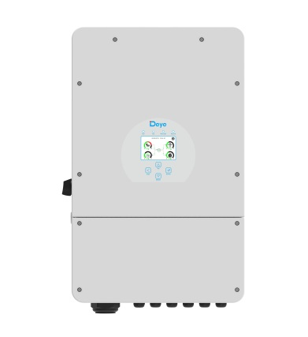 | Однофазний Номінальна потужність 8 кВт Максимальна потужність 8,8 кВт Температура розрядки: від -40 до +60℃ Мінімальна вхідна напруга PV-поля 125 В Максимальна вхідна напруга PV-поля 500 В Номінальна вхідна/вихідна напруга 220/230 В Номінальний вхідний/вихідний змінний струм 36.4/34.8 A Форма вихідного сигналу: чиста синусоїда Індикація LCD дисплей Клас захисту IP65 Оснащений двома MPPT контролерами. Сумісний з акумуляторами Li-ion, LFP та Lead Acid (свинцево-кислотного типу) з напругою 40-60 В Інтелектуальне повітряне охолодження | 8000 | 8800 | 30 | 42х67х23,3
Deye | SUN-08K-SG05LP1-EU-АM2-P | 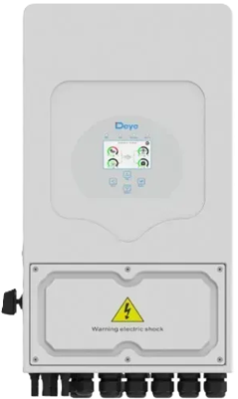 | Однофазний Номінальна потужність 8 кВт Максимальна потужність 8,8 кВт Температура розрядки: від -40 до +60℃ Мінімальна вхідна напруга PV-поля 125 В Максимальна вхідна напруга PV-поля 500 В Номінальна вхідна/вихідна напруга 220/230 В Номінальний вхідний/вихідний змінний струм 36.4/34.8 A Форма вихідного сигналу: чиста синусоїда Індикація LCD дисплей Клас захисту IP65 Оснащений двома MPPT контролерами. Сумісний з акумуляторами Li-ion, LFP та Lead Acid (свинцево-кислотного типу) з напругою 40-60 В Інтелектуальне повітряне охолодження | 8000 | 8800 | 25 | 58х33х23.2
Deye | SUN-10K-SG02LP1-EU-AM3 | 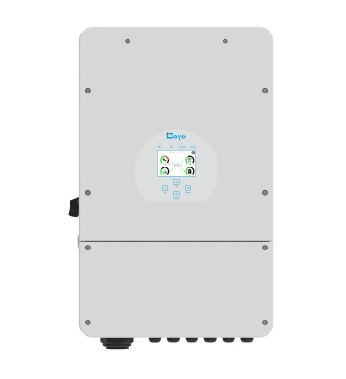 | Однофазний Номінальна потужність 10 кВт Максимальна потужність 11 кВт Температура розрядки: від -40 до +60℃ Мінімальна вхідна напруга PV-поля 125 В Максимальна вхідна напруга PV-поля 500 В Номінальна вхідна/вихідна напруга 220/230 В Номінальний вхідний/вихідний змінний струм 45,5/43,5 A Форма вихідного сигналу: чиста синусоїда Індикація LCD дисплей Клас захисту IP65 Оснащений трьома MPPT контролерами. Сумісний з акумуляторами Li-ion, LFP та Lead Acid (свинцево-кислотного типу) з напругою 40-60 В Інтелектуальне повітряне охолодження | 10000 | 11000 | 35,6 | 42х67х23,3
Deye | SUN-12K-SG02LP1-EU-AM3 |  | Однофазний Номінальна потужність 12 кВт Максимальна потужність 13,2 кВт Температура розрядки: від -40 до +60℃ Мінімальна вхідна напруга PV-поля 125 В Максимальна вхідна напруга PV-поля 500 В Номінальна вхідна/вихідна напруга 220/230 В Номінальний вхідний/вихідний змінний струм 45,5/43,5 A Форма вихідного сигналу: чиста синусоїда Індикація LCD дисплей Клас захисту IP65 Оснащений трьома MPPT контролерами. Сумісний з акумуляторами Li-ion, LFP та Lead Acid (свинцево-кислотного типу) з напругою 40-60 В Інтелектуальне повітряне охолодження | 12000 | 13200 | 35,6 | 42х67х23,3
Deye | SUN-12K-SG05LP3-EU-SM2 | 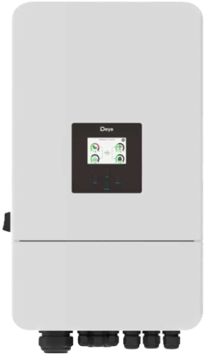 | Трифазний Номінальна потужність 12 кВт Максимальна потужність 13,2 кВт Температура розрядки: від -40 до +60℃ Мінімальна вхідна напруга PV-поля 200 В Максимальна вхідна напруга PV-поля 600 В Номінальна вхідна/вихідна напруга 220/400 В Номінальний вхідний/вихідний змінний струм 18,2/17,4 A Форма вихідного сигналу: чиста синусоїда Індикація LCD дисплей Клас захисту IP65 Оснащений двома MPPT контролерами. Сумісний з акумуляторами Li-ion, LFP та Lead Acid (свинцево-кислотного типу) з напругою 40-60 В Інтелектуальне повітряне охолодження | 12000 | 13200 | 35,2 | 66х38.6х25
Deye | SUN-15K-SG05LP3-EU-SM2 | 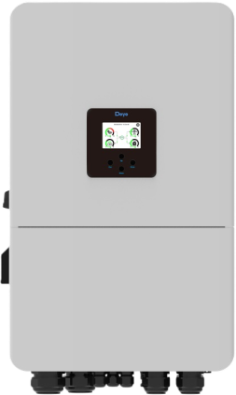 | Трифазний Номінальна потужність 15 кВт Максимальна потужність 16,5 кВт Температура розрядки: від -40 до +60℃ Мінімальна вхідна напруга PV-поля 200 В Максимальна вхідна напруга PV-поля 600 В Номінальна вхідна/вихідна напруга 220/400 В Номінальний вхідний/вихідний змінний струм 18.2/17.4 A Форма вихідного сигналу: чиста синусоїда Індикація LCD дисплей Клас захисту IP65 Оснащений двома MPPT контролерами. Сумісний з акумуляторами Li-ion, LFP та Lead Acid (свинцево-кислотного типу) з напругою 40-60 В Інтелектуальне повітряне охолодження | 15000 | 16500 | 50,6 | 75х45.6х26.9
Deye | SUN-16K-SG01LP1-EU |  | Однофазний Номінальна потужність 16 кВт Максимальна потужність 17,6 кВт Температура розрядки: від -40 до +60℃ Мінімальна вхідна напруга PV-поля 125 В Максимальна вхідна напруга PV-поля 500 В Номінальна вхідна/вихідна напруга 220/230 В Номінальний вхідний/вихідний змінний струм 72,7/69,6 A Форма вихідного сигналу: чиста синусоїда Індикація LCD дисплей Клас захисту IP65 Оснащений трьома MPPT контролерами. Сумісний з акумуляторами Li-ion, LFP та Lead Acid (свинцево-кислотного типу) з напругою 40-60 В Інтелектуальне повітряне охолодження | 16000 | 17600 | 52 | 46,4х76,3х28,2
Deye | SUN-16K-SG05LP3-EU-SM2 |  | Трифазний Номінальна потужність 16 кВт Максимальна потужність 17,6 кВт Температура розрядки: від -40 до +60℃ Мінімальна вхідна напруга PV-поля 160 В Максимальна вхідна напруга PV-поля 650 В Номінальна вхідна/вихідна напруга 220/400 В Номінальний вхідний/вихідний змінний струм 24.3/23,4 A Форма вихідного сигналу: чиста синусоїда Індикація LCD дисплей Клас захисту IP65 Оснащений двома MPPT контролерами. Сумісний з акумуляторами Li-ion, LFP та Lead Acid (свинцево-кислотного типу) з напругою 40-60 В Інтелектуальне повітряне охолодження | 16000 | 17600 | 50.6 | 75х45.6х26.9
Deye | SUN-20K-SG05LP3-EU-SM2 |  | Трифазний Номінальна потужність 20 кВт Максимальна потужність 22 кВт Температура розрядки: від -40 до +60℃ Мінімальна вхідна напруга PV-поля 160 В Максимальна вхідна напруга PV-поля 650 В Номінальна вхідна/вихідна напруга 220/400 В Номінальний вхідний/вихідний змінний струм 30.4/29 A Форма вихідного сигналу: чиста синусоїда Індикація LCD дисплей Клас захисту IP65 Оснащений двома MPPT контролерами. Сумісний з акумуляторами Li-ion, LFP та Lead Acid (свинцево-кислотного типу) з напругою 40-60 В Інтелектуальне повітряне охолодження | 20000 | 22000 | 50.7 | 75х45.6х26.10
Deye | 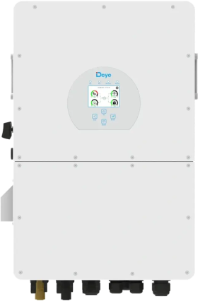 SUN-30K-SG02HP3-EU-AM3 |  | Трифазний Номінальна потужність 30 кВт Максимальна потужність 33 кВт Температура розрядки: від -40°C до +60°C Мінімальна вхідна напруга PV-поля 180 В Максимальна вхідна напруга PV-поля 1000 В Номінальна вхідна/вихідна напруга 380/400 В Номінальний вхідний/вихідний змінний струм 45,5 А/43,5 А Форма вихідного сигналу: Чиста синусоїда Індикація: Кольоровий сенсорний LCD-дисплей та світлодіодні індикатори стану Клас захисту IP65 Оснащений трьома MPPT контролерами Сумісний з акумуляторами Li-ion, LFP та Lead Acid (свинцево-кислотного типу) з напругою 40-60 В Інтелектуальне повітряне охолодження | 30000 | 33000 | 70 | 44,8х68.8х27
Deye | SUN-50K-SG01HP3-EU-BM4 | 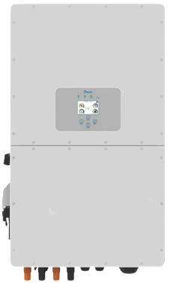 | Трифазний Номінальна потужність 50 кВт Максимальна потужність 55 кВт Температура розрядки: від -40 до +60℃ Мінімальна вхідна напруга PV-поля 160 В Максимальна вхідна напруга PV-поля 850 В Номінальна вхідна/вихідна напруга 220/400 В Номінальний вхідний/вихідний змінний струм 75.8/72.5 A Форма вихідного сигналу: чиста синусоїда Індикація LCD дисплей Клас захисту IP65 Оснащений двома MPPT контролерами. Сумісний з акумуляторами Li-ion, LFP та Lead Acid (свинцево-кислотного типу) з напругою 160-800 В Інтелектуальне повітряне охолодження | 50000 | 55000 | 80 | 89.4х52.7х29.4
Акумулятори, Модуль керування, Стійки
Бренд | Модель/посилання на зображення | Зображення | Специфікація | Тип акумулятору | Напруга, В | Ємність, Ah | Потужність, W | Вага, кг | Розміри, см
Deye | SE-G5.1 Pro-B |  | Акумуляяторна батарея Номінальна ємність - 100 Аh Номінальна напруга - 51.2 V Номінальний струм заряду - 50 А Максимальний струм заряду - 100 А Піковий струм розряду (100 мс) - 150 А Хімія (тип) - LiFePO4 Рекомендована глибина розряду - 90% Головний LED-індикатор - 5 світлодіодів (SOC: 20% ≈ SOC 100%), 3 світлодіоди (Робота, небезпека, захист) Порт зв’язку - CAN2.0, RS485 Кількість циклів ~ 6000 Робоча температура 0... +55° С Клас захисту IP20 | LiFePO4 | 51.2 | 100 | 5120 | 48 | 54х44х13.3
Deye | Deye SE-F5 Pro | 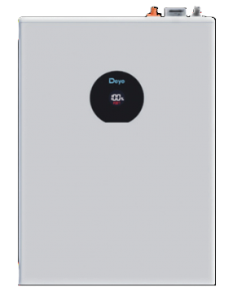 | Акумуляяторна батарея Номінальна ємність - 100 Аh Номінальна напруга - 51.2 V Номінальний струм заряду - 50 А Максимальний струм заряду - 100 А Піковий струм розряду (100 мс) - 150 А Хімія (тип) - LiFePO4 Рекомендована глибина розряду - 90% Головний LED-індикатор - 5 світлодіодів (SOC: 20% ≈ SOC 100%), 3 світлодіоди (Робота, небезпека, захист) Порт зв’язку - CAN2.0, RS485 Кількість циклів ~ 6000 Робоча температура 0... +55° С Клас захисту IP20 | LiFePO4 | 51.2 | 100 | 5120 | 44 | 40.4х54.7х14.1
Deye | BOS-GPack5.1 Deye |  | Акумуляторна батарея (модульна) Номінальна ємність - 100 Аh Номінальна напруга - 51.2 V Кількість послідовно з’єднаних акумуляторних модулів - мін 5 шт Номінальна напруга системи - 256 V Номінальна потужність постійного струму - 25.6 А Струм заряду/розряду - 100 А Піковий струм розряду (250 мс) - 125 А Хімія (тип) - LiFePO4 Рекомендована глибина розряду - 90% Головний LED-індикатор - 5 світлодіодів (SOC: 20% ≈ SOC 100%), 3 світлодіоди (Робота, небезпека, захист) Порт зв’язку - CAN2.0, RS485 Кількість циклів ~ 6000 Робоча температура -20... +55° С Клас захисту IP20 | LiFePO4 | 51.2 | 100 | 5120 | 46 | 58.5х44х13.3
Deye | BOS-A-Pack7.68 |  | Акумуляторна батарея (модульна) Номінальна ємність - 200 Аh Номінальна напруга - 38.4 V Кількість послідовно з’єднаних акумуляторних модулів - мін 7 шт, макс 21 шт Номінальна напруга системи - 268 V Номінальна потужність постійного струму - 25.6 А Струм заряду/розряду - 100 А Піковий струм розряду (250 мс) - 125 А Хімія (тип) - LiFePO4 Рекомендована глибина розряду - 90% Порт зв’язку - CAN2.0, RS485 Кількість циклів ~ 6000 Робоча температура -20... +55° С Клас захисту IP20 | LiFePO4 | 38.4 | 200 | 7680 | 70 | 60х52х15,5
Deye | BOS-G-PDU2 |  | Блок керування кластером високовольтної батареї Робоча напруга 200-1000 В постійного струму Номінальний струм заряду/розряду - 100 А Максимальний струм заряду/розряду - 120 А Номінальне значення вхідного постійного струму - 12±2%В/4.15A Робоча температура -20... +55° С Клас захисту IP20 |  |  |  |  | 19 | 57х44х15
Deye | BOS-A-PDU-2 |  | Блок керування кластером високовольтної батареї Робоча напруга 200-1000 В постійного струму Номінальний струм заряду/розряду - 100 А Максимальний струм заряду/розряду - 160 А Номінальне значення вхідного постійного струму - 12±2%В/4.15A Робоча температура -20... +55° С Клас захисту IP20 |  |  |  |  | 32 | 78.8х52.6х16.7
Deye | 3U-LRACK |  | Стандартна стійка 19 дюймів на 8 окремих батарей та єдиним блоком керування кластером високовольтних акумуляторів
Deye | 3U-HRACK |  | Стандартна стійка 19 дюймів на 12 окремих батарей та єдиним блоком керування кластером високовольтних акумуляторів для модулів серії Deye BOS-G
Deye | BOS-A-Pack14 |  | Стандартна стійка 19 дюймів на 13 окремих батарей та єдиним блоком керування кластером високовольтних акумуляторів для модулів серії Deye BOS-А

Акумулятори LiFePO4. Гарантія 1 рік.
Бренд | Модель/посилання на зображення | Зображення | Специфікація | Тип акумулятору | Напруга, В | Ємність, Ah | Потужність, W | Вага нетто, кг | Вага брутто, кг | Розміри, см
HYSINCERE з індикатором напруги | 12100 |  | Номінальна ємність - 100 Аh Номінальна напруга - 12.8 V Максимальний струм заряду - 50 А Максимальний струм розряду - 100 А Хімія (тип) - LiFePO4 Напруга повного заряду - 14.6V Мінімальна напруга - 8.8V Напруга зарядки (буферний режим) - 14.4–14.6 V Напруга зарядки (циклічний режим) - 14.6V Піковий струм розряду (100 мс) - 150 А Струм короткого замикання - 200 А Номінальний струм заряду - 50 А Номінальний струм розряду - 100 А Тип терміналів - M8 Кількість циклів ~ 6000 З чого складається - Елементи живлення формату prismatic LiFePO4 (3.2V/100Ah), BMS 12.8V 100A з балансуванням. Робоча температура -20... +75° С Клас захисту IP65 | LiFePO4 | 12.8 | 100 | 1280 | 8.95 | 10.35 | 33х22х17
HYSINCERE з індикатором напруги | 12100_mini | 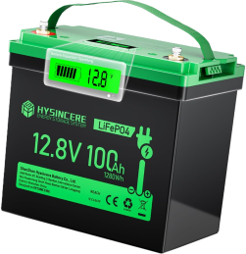 | Номінальна ємність - 100 Аh Номінальна напруга - 12.8 V Максимальний струм заряду - 50 А Максимальний струм розряду - 100 А Хімія (тип) - LiFePO4 Напруга повного заряду - 14.6V Мінімальна напруга - 8.8V Напруга зарядки (буферний режим) - 14.4–14.6 V Напруга зарядки (циклічний режим) - 14.6V Піковий струм розряду (100 мс) - 150 А Струм короткого замикання - 200 А Номінальний струм заряду - 50 А Номінальний струм розряду - 100 А Тип терміналів - M8 Кількість циклів ~ 6000 З чого складається - Елементи живлення формату prismatic LiFePO4 (3.2V/100Ah), BMS 12.8V 100A з балансуванням. Робоча температура -20... +75° С Клас захисту IP65 | LiFePO4 | 12.8 | 100 | 1280 | 9.28 | 9.59 | 22,9х14,4х21,3
MFUZOP | 12100 |  | Номінальна ємність - 100 Аh Номінальна напруга - 12.8 V Максимальний струм заряду - 50 А Максимальний струм розряду - 100 А Хімія (тип) - LiFePO4 Напруга повного заряду - 14.6V Мінімальна напруга - 8.8V Напруга зарядки (буферний режим) - 14.4–14.6 V Напруга зарядки (циклічний режим) - 14.6V Піковий струм розряду (100 мс) - 150 А Струм короткого замикання - 200 А Номінальний струм заряду - 50 А Номінальний струм розряду - 100 А Кількість циклів ~ 6000 З чого складається - Елементи живлення формату prismatic LiFePO4 (3.2V/100Ah), BMS 12.8V 100A з балансуванням. Робоча температура -20... +75° С Клас захисту IP65 | LiFePO4 | 12.8 | 100 | 1280 | 8.55 | 10.12 | 33х21,5х17
DATOU BOSS | 12200 |  | Номінальна ємність - 200 Аh Номінальна напруга - 12.8 V Максимальний струм заряду - 100 А Максимальний струм розряду - 200 А Хімія (тип) - LiFePO4 Напруга повного заряду - 14.6V Мінімальна напруга - 8.8V Напруга зарядки (буферний режим) - 14.4–14.6 V Напруга зарядки (циклічний режим) - 14.6V Піковий струм розряду (100 мс) - 300 А Струм короткого замикання - 400 А Номінальний струм заряду - 100 А Номінальний струм розряду - 200 А Кількість циклів ~ 6000 З чого складається - Елементи живлення формату prismatic LiFePO4 (3.2V/100Ah), BMS 12.8V 200A з балансуванням. Робоча температура -20... +75° С Клас захисту IP65 | LiFePO4 | 12.8 | 200 | 2560 | 16.00 | 17.50 | 50х26х22
MFUZOP | 12300 |  | Номінальна ємність - 300 Аh Номінальна напруга - 12.8 V Максимальний струм заряду - 200 А Максимальний струм розряду - 3000 А Хімія (тип) - LiFePO4 Напруга повного заряду - 14.6V Мінімальна напруга - 8.8V Напруга зарядки (буферний режим) - 14.4–14.6 V Напруга зарядки (циклічний режим) - 14.6V Піковий струм розряду (100 мс) - 300 А Струм короткого замикання - 400 А Номінальний струм заряду - 100 А Номінальний струм розряду - 200 А Кількість циклів ~ 6000 З чого складається - Елементи живлення формату prismatic LiFePO4 (3.2V/100Ah), BMS 12.8V 200A з балансуванням. Робоча температура -20... +75° С Клас захисту IP65 | LiFePO4 | 12.8 | 300 | 3840 |  | 26.00 | 53х29х22
DATOU BOSS | 24100 |  | Номінальна ємність - 100 Аh Номінальна напруга - 25.6 V Максимальний струм заряду - 100 А Максимальний струм розряду - 120 А Хімія (тип) - LiFePO4 Напруга повного заряду - 29,2 V Мінімальна напруга - 20 V Напруга зарядки (буферний режим) - 28,8 +/- 0,4 V Піковий струм розряду (100 мс) - 150 А Струм короткого замикання - 200 А Номінальний струм заряду - 100 А Кількість циклів ~ 6000 З чого складається - Елементи живлення формату prismatic LiFePO4 (3.2V/100Ah), BMS 25,6 V 200A. Робоча температура -20... +75° С Клас захисту IP65 | LiFePO4 | 25.6 | 100 | 2560 | 18.30 |  | 39х20х26
Dyness | 24100 |  | Номінальна ємність - 100 Аh Номінальна напруга - 25.6 V Максимальний струм заряду - 100 А Максимальний струм розряду - 100 А Хімія (тип) - LiFePO4 Напруга повного заряду - 29,2 V Мінімальна напруга - 20 V Напруга зарядки (буферний режим) - 28,8 +/- 0,4 V Піковий струм розряду (100 мс) - 150 А Струм короткого замикання - 200 А Номінальний струм заряду - 40 А Кількість циклів ~ 6000 З чого складається - Елементи живлення формату prismatic LiFePO4 (3.2V/100Ah), BMS 25,6 V 100A з балансуванням. Робоча температура -20... +75° С Клас захисту IP65 | LiFePO4 | 25.6 | 100 | 2560 | 19.30 | 20.10 | 53,1х20,6х21,7
MFUZOP | 48100 |  | Номінальна ємність - 100 Аh Номінальна напруга - 51.2 V Максимальний струм заряду - 50 А Максимальний струм розряду - 120 А Хімія (тип) - LiFePO4 Напруга повного заряду - 57,6 V Мінімальна напруга - 20 V Напруга зарядки (буферний режим) - 57,6 +/- 0,8 V Піковий струм розряду (100 мс) - 150 А Струм короткого замикання - 200 А Номінальний струм заряду - 40 А Кількість циклів ~ 6000 З чого складається - Елементи живлення формату prismatic LiFePO4 (3.2V/100Ah), BMS 25,6 V 100A з балансуванням. Робоча температура -10... +60° С Клас захисту IP65 | LiFePO4 | 51.2 | 100 | 5120 | 35.00 | 37.00 | 53х27х20
IN-THERM/ BLUESUN | BSM12104 | 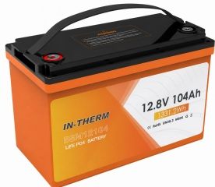 | Номінальна ємність - 104 Аh Номінальна напруга - 12.8 V Максимальний струм заряду - 100 А Хімія (тип) - LiFePO4 Напруга повного заряду - 14.6 V Мінімальна напруга - 10 V Напруга зарядки - 14.4–14.6 V Піковий струм заряду/розряду - 120 А Зв'язок RS485/CAN Кількість циклів ~ 6000 Робоча температура 0℃~50℃ | LiFePO4 | 12.8 | 104 | 1331.2 | 11.70 | 12.50 | 33.1х21.7х17.1
IN-THERM/ BLUESUN | BSM12208 | 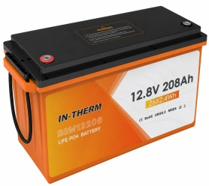 | Номінальна ємність - 208 Аh Номінальна напруга - 12.8 V Максимальний струм заряду - 200 А Хімія (тип) - LiFePO4 Напруга повного заряду - 14.6 V Мінімальна напруга - 10 V Напруга зарядки - 14.4–14.6 V Піковий струм заряду/розряду - 240 А Зв'язок CE/UN38.3/MSDS Кількість циклів ~ 6000 Робоча температура 0℃~50℃ | LiFePO4 | 12.8 | 208 | 2662.4 | 22.30 | 25.50 | 50.2х18.65х24.2
IN-THERM/ BLUESUN | BSM12280 |  | Номінальна ємність - 280 Аh Номінальна напруга - 12.8 V Максимальний струм заряду - 200 А Хімія (тип) - LiFePO4 Напруга повного заряду - 14.6 V Мінімальна напруга - 10 V Напруга зарядки - 14.4–14.6 V Піковий струм заряду/розряду - 240 А Зв'язок CE/UN38.3/MSDS Кількість циклів ~ 6000 Робоча температура 0℃~50℃ | LiFePO4 | 12.8 | 280 | 3584 | 25.80 | 27.00 | 52.2х24.4х22.25
IN-THERM/ BLUESUN | BSM24104 |  | Номінальна ємність - 104 Аh Номінальна напруга - 25.6 V Максимальний струм заряду - 100 А Хімія (тип) - LiFePO4 Напруга повного заряду - 29.2 V Мінімальна напруга - 20 V Напруга зарядки - 28.8 - 29,2 V Піковий струм заряду/розряду - 120 А Зв'язок CE/IEC/UL/UN38.3/MSDS Кількість циклів ~ 6000 Робоча температура 0℃~50℃ | LiFePO4 | 25.6 | 104 | 2662.4 | 22.30 | 25.50 | 50.2х18.6х24.2
IN-THERM/ BLUESUN | BSM24208 |  | Номінальна ємність - 208Аh Номінальна напруга - 25.6 V Максимальний струм заряду - 200 А Хімія (тип) - LiFePO4 Напруга повного заряду - 29.2 V Мінімальна напруга - 20 V Напруга зарядки - 28.8 - 29,2 V Піковий струм заряду/розряду - 240 А Зв'язок CE/UN38.3/MSDS Кількість циклів ~ 6000 Робоча температура 0℃~50℃ | LiFePO4 | 25.6 | 208 | 5324.8 | 35.40 | 37.00 | 63.5х24.4х22
IN-THERM/ BLUESUN | BSM48100 |  | Номінальна ємність - 100 Аh Номінальна напруга - 48 V Максимальний струм заряду - 50 А Хімія (тип) - LiFePO4 Напруга повного заряду - 58,4 V Мінімальна напруга - 40 V Напруга зарядки - 54 - 56,8 V Піковий струм заряду/розряду - 150 А Зв'язок CAN/RS485/RS232 Кількість циклів ~ 6000 Робоча температура -20℃~60℃ | LiFePO4 | 48 | 100 | 4800 | 42.1 | 53.2 | 34.8х59.8х16.3
Пам’ятка з використання LiFePO4 акумуляторів

✅ Дозволено:

Заряджати при температурі:
- +5°C до +45°C — оптимально.
- Якщо акумулятор має вбудований підігрів, можна заряджати і при нижчих температурах.

Розряджати при температурі:
- Від −20°C до +60°C — допустимо.
- У мороз ємність знижується — це нормально.

Заряджати правильним зарядним пристроєм!!!!:
- Напруга: 14.2–14.6 В (для 12В систем)
- Струм: не більше 0.5–1C (наприклад, для 50 Ah — до 25 А)

Зберігати при +10…+25°C. Якщо не користуєтесь — зарядити до 50–70% і зберігати в сухому, прохолодному місці.

❌ Заборонено:

Не заряджати при температурі нижче 0°C (без підігріву) — це може зруйнувати акумулятор.
Не перезаряджати вище 14.6 В — це шкодить елементам.
Не допускати глибокого розряду нижче 10 В (для 12В акумулятора).
Не використовувати зарядки для свинцевих АКБ без перевірки — вони можуть зашкодити LiFePO4.
Не встановлювати в місцях з вологістю або температурою понад 60°C — ризик деградації або пожежі.
Не з’єднувати послідовно(для збільшення Вольтажу) — це може пошкодити всю батарею.

⚠️ Додаткові поради:

LiFePO4 витримує 3000–7000 циклів при правильному використанні.
Не тримайте акумулятор постійно на 100% заряду, якщо не використовуєте.
Моніторте температуру взимку, особливо при зарядці.

FENIX ULTRA
Асортименти продукції Fenix ​​(Чехія). Основні переваги: |  |  |  |  |  |  |  |  |  | Кожен комплект теплої підлоги включає 3 м гофри.
1. Фторопластова внутрішня ізоляція (темп. плав. 250 С) у кожному виді продукції. |  |  |  |  |  |  |  |  |  | Гарантія поширюється в тому випадку, якщо в гарантійному талоні присутня голограма з індивідуальним номером дилера, а також наклейки виробника із зазначенням типу кабелю, потужності та дати виробництва.
2. Довічна гарантія на нагрівальний кабель для опалення приміщень.
3. Універсальність нагрівального кабелю (укладання під плитку та стяжку). |  |  |  |  |  |  |  |  |  | Мінімальний радіус вигину 6 х діаметр кабелю
4. Підтверджене виробництво у Чехії (підтвердження через гугл карти, міжнародний сайт, фото та відео виробництва, галерею об'єктів) |  |  |  |  |  |  |  |  |  | Клас механічної міцності М1
5. Сертифікація IEC 60 800. |  |  |  |  |  |  |  |  |  | Мінімальна температура укладання 5°С
6. Повний підтверджений заводський цикл виробництва включаючи муфтування, який має тільки частина виробників представлених на ринку України. |  |  |  |  |  |  |  |  |  | Допуск на відхилення технічних характеристик +/-3%
7. Експорт у більш ніж 70 країн світу (галерея об'єктів по всьому світу на сайті виробника). |  |  |  |  |  |  |  |  |  | Довічна гарантія під час реєстрації: warranty.fenixgroup.cz
8. Виробництво на високоточному автоматизованому європейському обладнанні. |  |  |  |  |  |  |  |  |  | Відповідність міжнародному сертифікату IEC 60800
9. Декілька ступенів перевірки продукції після виходу з виробництва.
10. Досвід виробництва з 1990 року.
11. Продукція гарно зарекомендувала себе на ринку України з 2002 року (раніше імпортувалась ішною компанією) та представлена у мережі супермаркетів Епіцентр.

Переваги продукції Fenix Ultra над іншою продукцією:
1. Економія плиткового клею в 1,5 рази по всій площі укладання плитки (діаметр 2,7 мм). Окупається, якщо тепла підлога займає трохи більше 30-60% площі укладання плитки.
2. За рахунок фторопластової зовнішньої ізоляції нагрівальний кабель не боїться повітряних порожнин.
3. Простота монтажу теплої підлоги та укладання плитки.
4. Немає аналогів в інших виробників.

Монтажна стрічка (крок 20 мм), ціна 24 грн/м
Труба гофрована 9/12 мм, ціна 24 грн/м

Ультратонкий нагрівальний мат Fenix ​​Ultra CM 150 Вт/м кв. для укладання в плитковий клей
Потужність - | Довжина нагрівального кабелю | Площа | Ціна мат | Ціна комплекту |  |  |  |  |  | Відповідність міжнародному сертифікату IEC 60800
Вт | м | кв.м | грн | грн
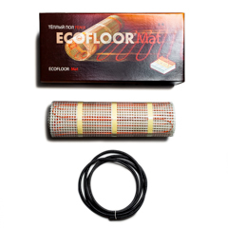
150 | 14 | 1.0 | 4280 | 4340 | Fenix CM150/ 1 150W |  | 10 |  |  | Потужність кабелю погонна 10 Вт/м | Ультратонкий нагрівальний мат CM для укладання в плитковий клей для плитки або суміш, що самовирівнює. За рахунок товщини кабелю 2.7 мм необхідно в середньому 1.5 рази менше клею плиткового, ніж при укладанні стандартного мату. Монтується на готову стяжку, утоплюється у клейовий розчин для плитки. Рекомендується, щоб плитковий клей мав мінімальну кількість повітряних порожнин.
225 | 16 | 1.5 | 5000 | 5060 | Fenix CM150/ 1.5 225W |  | 3 |  |  | Кабель живлення 2.5 м
300 | 32 | 2.0 | 7320 | 7380 | Fenix CM150/ 2 300W |  | 5 |  |  | З'єднання нагрівального та живильного проводів муфтове
375 | 38 | 2.5 | 7980 | 8040 | Fenix CM150/ 2,5 375W |  | 9 |  |  | Зовнішня ізоляція ПВДФ-фторопаст (темп. плавлення 170 C)
450 | 44 | 3.0 | 9270 | 9330 | Fenix CM150/ 3 450W |  | 9 |  |  | Внутрішня ізоляція фторопласт (темп. плавлення 250 С)
525 | 47 | 3.5 | 9960 | 10020 | Fenix CM150/ 3,5 525W |  | 16 |  |  | Діаметр нагрівального кабелю 2.7 мм
600 | 61 | 4.0 | 12280 | 12340 | Fenix CM150/ 4 600W |  | 9 |  |  | Довічна гарантія
675 | 54 | 4.5 | 12910 | 12970 | Fenix CM150/ 4,5 675W |  | 13 |  |  | Потужність питома 150 Вт/м кв.
750 | 72 | 5.0 | 13830 | 13890 | Fenix CM150/ 5 750W |  | 8 |  |  | Крок укладання кабелю на сітці 0.065 м
900 | 87 | 6.0 | 16210 | 16270 | Fenix CM150/ 6 900W |  | 8 |  |  | Ширина мату 0.5 м
1050 | 75 | 7.0 | 15940 | 16000 | Fenix CM150/ 7 1050W |  | 7
1200 | 100 | 8.0 | 18620 | 18680 | Fenix CM150/ 8 1200W |  | 7
1350 | 120 | 9.0 | 21980 | 22040 | Fenix CM150/ 9 1350W |  | 7
1500 | 122 | 10.0 | 23910 | 23970 | Fenix CM150/10 1500W |  | 4
1800 | 143 | 12.0 | 26800 | 26860 | Fenix CM150/12 1800W |  | 15
2250 | 165 | 15.0 | 32340 | 32400 | Fenix CM150/15 2250W |  | 5

Ультратонкий нагрівальний кабель Fenix ​​Ultra ADSA 12 Вт/м для укладання в плитковий клей
Потужність - | Довжина нагрівального кабелю | Площа, h= 0,10 м, 127 Вт/м кв. | Площа, h= 0,08 м, 158 Вт/м кв. | Площа, h= 0,06 м, 210 Вт/м кв. | Ціна кабель | Ціна комплект | кіл-ть монт. стрічки
Вт | м | м кв. | м кв. | м кв. | грн | грн | м |  |  |  | Нагрівальні мати використовуються, коли необхідно мінімально підняти рівень підлоги або для швидкого обігріву підлоги. Монтаж проводиться на готову стяжку під покриття підлоги (найчастіше плитка) в клейовий розчин або самовирівнюючу суміш. Нагрівальний мат утоплюється в клейовий розчин, не підвищуючи висоту підлоги. Перед залиттям стяжки рекомендується укладати утеплювач. Якщо немає можливості укласти утеплювач перед залиттям стяжки, необхідно додати в стяжку керамзит або бетолайт (пінопластова крихта). Має переваги над кабелем для укладання в стяжку: 1) швидший прогрів підлоги (трохи економічніше); 2) більш рівномірний прогрів (частіший крок укладання); 3) простіший монтаж (не вимагає укладання чорнової стяжки на утеплювач); 4) має вищу температуру плавлення внутрішньої ізоляції.
165 | 13 | 1.3 | 1.0 | 0.8 | 3150 | 3330 | 5 | Fenix Ultra ADSA 12 - 165 W | 1 | Потужність кабелю погонна 12 Вт/м
225 | 17 | 1.7 | 1.3 | 1.0 | 3530 | 3710 | 5 | Fenix Ultra ADSA 12 - 225 W | 2 | Кабель живлення 3 м
350 | 29 | 2.9 | 2.3 | 1.7 | 4960 | 5140 | 5 |  |  | З'єднання нагрівального та живильного проводів муфтове
525 | 39 | 3.9 | 3.1 | 2.4 | 5940 | 6240 | 10 |  |  | Зовнішня ізоляція ПВДФ-фторопаст (темп. плавлення 170 C)
700 | 55 | 5.5 | 4.4 | 3.3 | 8090 | 8390 | 10 | Fenix Ultra ADSA 12 - 700 W | 7 | Внутрішня ізоляція фторопласт (темп. плавлення 250 С)
875 | 65 | 6.5 | 5.2 | 3.9 | 8480 | 8900 | 15 | Fenix Ultra ADSA 12 - 875 W | 13 | Діаметр нагрівального кабелю 2.7 мм
1000 | 83 | 8.3 | 6.6 | 5.0 | 11210 | 11630 | 15 | Fenix Ultra ADSA 12 -1000 W | 17 | Довічна гарантія
1250 | 100 | 10.0 | 8.0 | 6.0 | 13270 | 13810 | 20 | Fenix Ultra ADSA 12 -1250 W | 16
1450 | 118 | 11.8 | 9.4 | 7.1 | 15910 | 16450 | 20 | Fenix Ultra ADSA 12 -1450 W | 22
1800 | 150 | 15.0 | 12.0 | 9.0 | 19860 | 20640 | 30 | Fenix Ultra ADSA 12 -1800 W | 10
2200 | 176 | 17.6 | 14.1 | 10.6 | 24730 | 25630 | 35 | Fenix Ultra ADSA 12 -2200 W | 19

FENIX
Асортименти продукції Fenix ​​(Чехія). Основні переваги: |  |  |  |  |  |  |  |  |  |  | Гарантія поширюється в тому випадку, якщо в гарантійному талоні присутня голограма з індивідуальним номером дилера, а також наклейки виробника із зазначенням типу кабелю, потужності та дати виробництва.
1. Фторопластова внутрішня ізоляція (темп. плав. 250 С) у кожному виді продукції. |  |  |  |  |  |  |  | fenixgroup.cz
2. Довічна гарантія на нагрівальний кабель для опалення приміщень.
3. Універсальність нагрівального кабелю (укладання під плитку та стяжку).
4. Підтверджене виробництво у Чехії (підтвердження через гугл карти, міжнародний сайт, фото та відео виробництва, галерею об'єктів)
5. Сертифікація IEC 60 800.
6. Повний підтверджений заводський цикл виробництва включаючи муфтування, який має тільки частина виробників представлених на ринку України.
7. Експорт у більш ніж 70 країн світу (галерея об'єктів по всьому світу на сайті виробника).
8. Виробництво на високоточному автоматизованому європейському обладнанні.
9. Декілька ступенів перевірки продукції після виходу з виробництва.
10. Досвід виробництва з 1990 року.
11. Продукція гарно зарекомендувала себе на ринку України з 2002 року (раніше імпортувалась ішною компанією) та представлена у мережі супермаркетів Епіцентр.

https://www.youtube.com/watch?v=gWvzznofbGk

Наявність тепла підлога: |  | https://docs.google.com/spreadsheets/d/1wbsa6_auwzObbXjkIRAs5kuctnH7et5y4cBb4fZt44A/edit#gid=0 |  |  |  |  |  |  |  |  | Кожен комплект теплої підлоги включає 3 м гофри.
 |  |  |  |  |  |  |  |  |  |  | Напруга 230 В
Наявність та ціни на ламінат: |  | https://docs.google.com/spreadsheets/d/1w-03JyUxv74DRxTNzAOtIhOPYHcVBUCsP529AfJu-RI/edit?usp=sharing |  |  |  |  |  |  |  |  | Мінімальний радіус вигину 6 х діаметр кабелю
 |  |  |  |  |  |  |  |  |  |  | Клас механічної міцності М1
Монтажна стрічка (крок 20 мм), ціна 24 грн/м. Бухти 5, 10 та 20 м. |  |  |  |  |  |  |  |  |  |  | Мінімальна температура укладання 5°С
Труба гофрована 9/12 мм, ціна 24 грн/м. В бухті 250 м. |  |  |  |  |  |  |  |  |  |  | Допуск на відхилення технічних характеристик +/-3%
 |  |  |  |  |  |  |  |  |  |  | Довічна гарантія під час реєстрації: warranty.fenixgroup.cz
Нагрівальний мат Fenix ​​LDTS 160 Вт/м кв для укладання під плитку в плитковий клей
Потужність - | Довжина нагрів. кабелю | Площа | Ціна | Ціна комплект
Вт | м | кв.м | грн | грн |  |  |  |  |  |  |  | Нагрівальні мати використовуються, коли необхідно мінімально підняти рівень підлоги або для швидкого обігріву підлоги. Монтаж проводиться на готову стяжку під покриття підлоги (найчастіше плитка) в клейовий розчин або самовирівнювальну суміш. Нагрівальний мат утоплюється в клейовий розчин, не підвищуючи висоту підлоги. Перед залитим стяжки рекомендується укладати утеплювач. Якщо немає можливості укласти утеплювач перед залитим стяжки, необхідно додати в стяжку керамзит або бетолайт (пінопластова крихта). Має переваги над кабелем для укладання в стяжку: 1) швидший прогрів підлоги (трохи економічніше); 2) більш рівномірний прогрів (частіший крок укладання); 3) простіший монтаж (не вимагає укладання чорнової стяжки на утеплювач); 4) має вищу температуру плавлення внутрішньої ізоляції.
70 | 6.2 | 0.50 | 2550 | 2610 |  |  |  |  |  |  | Потужність погонного кабелю до 7.6 м кв. – 12 Вт/м, після 8.8 м кв. - 18 Вт/м
130 | 10.5 | 0.80 | 2840 | 2900 |  |  |  |  |  |  | Кабель живлення 3 м
210 | 18.3 | 1.30 | 3820 | 3880 |  |  |  |  |  |  | З'єднання нагрівального та живильного проводів муфтове
260 | 22.9 | 1.60 | 4600 | 4660 |  |  |  |  |  |  | Зовнішня ізоляція полівінілхлорид (темп. плавлення 105 C)
340 | 29.9 | 2.10 | 5640 | 5700 |  |  |  |  |  |  | Внутрішня ізоляція фторопласт (темп. плавлення 250 С)
410 | 36.2 | 2.60 | 6250 | 6310 |  |  |  |  |  |  | Діаметр нагрівального кабелю 4 мм
500 | 42.7 | 3.00 | 7350 | 7410 |  |  |  |  |  |  | Довічна гарантія
560 | 46.1 | 3.35 | 8050 | 8110 |  |  |  |  |  |  | Потужність питома 160 Вт/м кв.
670 | 57.4 | 4.15 | 9820 | 9880 |  |  |  |  |  |  | Крок укладання кабелю до 7,6 м кв. – 0.075 м, після 8.8 м кв. - 0.11 м
810 | 70.0 | 5.10 | 11160 | 11220 |  |  |  |  |  |  | Ширина мату 0.5 м
1000 | 84.3 | 6.15 | 13890 | 13950
1210 | 104.1 | 7.55 | 16530 | 16590
1400 | 90.0 | 8.80 | 16600 | 16660 | великий крок | рекомендуємо замінити метричною лінійкою за нижчою ціною
1800 | 98.1 | 11.00 | 20100 | 20160 | великий крок | рекомендуємо замінити метричною лінійкою за нижчою ціною
2150 | 125.5 | 13.30 | 26620 | 26680 | великий крок | найкраще замінити метричною лінійкою 6.0+7.0 м кв. за рахунок кроку укладання кабелю (надійніше та зручніше на 2 термостати**)
2600 * | 149.6 | 16.30 | 34840 | 34900 | великий крок | Рекомендуємо замінити метричною лінійкою 8.0+8.0 м кв. за нижчою ціною (надійніше та зручніше на 2 термостати**)
* - рекомендуємо використовувати з термостами Eberle (не рекомендуємо термостати інших виробників через велику потужність)
** - при зниженні навантаження на термостат вдвічі збільшується його термін служби
** - дві секції використовувати зручніше, якщо одну розмістити по центру, другу по периметру або двох різних зонах (можливість незалежного включення необхідної зони)

Нагрівальний мат Fenix LDTS M 160 Вт/м кв для укладання під плитку в плитковий клей (метрична лінійка)
Потужність - | Довжина нагрів. кабелю | Площа | Ціна | Ціна комплекту |  | Площа Hemstedt DI SI H | Акційна ціна комплекту Hemstedt DI SI H | Різниця
Вт | м | кв.м | грн | грн |  | кв.м | грн | %
80 | 5.4 | 0.5 | 2490 | 2550 |  |  |  |  |  |  | Потужність кабелю погонна 12 Вт/м | Тонкий кабель для укладання плиткового клею використовується, коли необхідно мінімально підняти рівень підлоги або для швидкого обігріву підлоги. Монтаж проводиться на готову стяжку під покриття підлоги (найчастіше плитка) в клейовий розчин або самовирівнювальну суміш. Кабель утоплюється в клейовий розчин, не підвищуючи висоту підлоги. Тонкий кабель під плитку має універсальне призначення. За рахунок різного кроку укладання цей кабель можна використовувати як для повноцінного опалення (від 180 Вт/м.кв.), так і для укладання під дерев'яні покриття для підлоги (близько 100 Вт/м.кв.). На відміну від нагрівального мату, даним кабелем можна закрити площу будь-якої геометрії. Перед залитим стяжки рекомендується укладати утеплювач. Якщо немає можливості укласти утеплювач перед залитим чистової стяжки, до стяжки необхідно додати керамзит або бетолайт (пінопластова крихта). Має переваги над кабелем для укладання в стяжку: 1) швидший прогрів підлоги (трохи економічніше); 2) більш рівномірний прогрів (частіший крок укладання); 3) простіший монтаж (не вимагає укладання чорнової стяжки на утеплювач); 4) має вищу температуру плавлення внутрішньої ізоляції.
160 | 13.2 | 1.0 | 3190 | 3250 |  | 1 | 5409 | 40 |  |  | Кабель живлення 3 м
240 | 24.1 | 1.5 | 4620 | 4680 |  | 1.5 | 6910 | 32 |  |  | З'єднання нагрівального та живильного проводів муфтове
320 | 32.1 | 2.0 | 5640 | 5700 |  | 2 | 7119 | 20 |  |  | Зовнішня ізоляція полівінілхлорид (темп. плавлення 105 C)
400 | 36.5 | 2.5 | 6180 | 6240 |  | 2.5 | 7442 | 16 |  |  | Внутрішня ізоляція фторопласт (темп. плавлення 250 С)
480 | 43.8 | 3.0 | 7390 | 7450 |  | 3 | 8829 | 16 |  |  | Діаметр нагрівального кабелю 4 мм
560 | 46.1 | 3.5 | 7920 | 7980 |  | 3.5 | 10491 | 24 |  |  | Довічна гарантія
640 | 59.0 | 4.0 | 9780 | 9840 |  | 4 | 11014 | 11 |  |  | Потужність 160 Вт/м кв.
800 | 73.2 | 5.0 | 11190 | 11250 |  | 5 | 12296 | 9 |  |  | Крок укладання кабелю 0.075 м
960 | 88.2 | 6.0 | 14030 | 14090 |  | 6 | 14282 | 1 |  |  | Ширина мату 0.5 м
1120 | 73.8 | 7.0 | 14190 | 14250 |  | 7 | 16875 | 16
1280 | 98.4 | 8.0 | 15130 | 15190 |  | 8 | 18870 | 20
1600 | 106.7 | 10.0 | 16430 | 16490 |  | 10 | 23326 | 29
1920 | 140.6 | 12.0 | 20180 | 20240 |  | 12 | 25511 | 21
 |  |  |  |  |  |  |  | 19
Тонкий двожильний кабель Fenix ADSV 10 Вт/м для укладання під плитку в плитковий клей
Потужність Е, І | Довжина | Площа, h= 0,1 м, 100 Вт/м кв. | Площа, h= 0,08 м, 125 Вт/м кв. | Площа, h= 0,06 м, 167 Вт/м кв. | Ціна | Ціна за комплект | кіл-ть монт. стрічки | Потужніть Hemstedt DI SI R | Акційна ціна комплекту Hemstedt DI SI R | Різниця
Вт | м | м кв. | м кв. | м кв. | грн | грн | м | Вт | грн | %
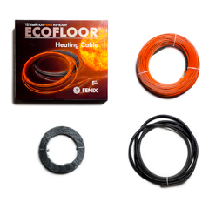
120 | 11.4 | 1.1 | 0.9 | 0.7 | 2620 | 2800 | 5 | 150 | 4588 | 39 | Потужність кабелю погонна 10 Вт/м | Тонкий кабель для укладання під плитку. Монтаж проводиться на готову стяжку під покриття для підлоги в клейовий розчин або самовирівнюючу суміш. За рахунок різного кроку укладання цей кабель можна використовувати як для повноцінного опалення (до 250 Вт/м.кв.), так і для укладання під дерев'яні покриття для підлоги (100 Вт/м.кв.). Кабель утоплюється в клейовий розчин, не підвищуючи висоту підлоги. Перед залитим стяжки рекомендується укладати утеплювач. Має дві переваги над кабелем для укладання в стяжку: 1) швидший прогрів підлоги (трохи економічніше); 2) простіший монтаж.
200 | 18.9 | 1.9 | 1.5 | 1.1 | 3230 | 3410 | 5 | 225 | 5529 | 38 | Кабель живлення 3 м
250 | 23.6 | 2.4 | 1.9 | 1.4 | 3770 | 3950 | 5 | 225 | 5529 | 29 | З'єднання нагрівального та живильного проводів муфтове
320 | 31.6 | 3.2 | 2.5 | 1.9 | 4380 | 4680 | 10 | 300 | 5738 | 18 | Зовнішня ізоляція полівінілхлорид (темп. плавлення 105 C)
400 | 36.9 | 3.7 | 3.0 | 2.2 | 4710 | 5010 | 10 | 375 | 5962 | 16 | Внутрішня ізоляція фторопласт (темп. плавлення 250 С)
450 | 45.9 | 4.6 | 3.7 | 2.8 | 5520 | 5820 | 10 | 450 | 7283 | 20 | Діаметр нагрівального кабелю 4 мм
520 | 49.6 | 5.0 | 4.0 | 3.0 | 5810 | 6110 | 10 | 525 | 8233 | 26 | Довічна гарантія
600 | 63.9 | 6.4 | 5.1 | 3.8 | 7480 | 7780 | 10 | 600 | 8755 | 11
750 | 75.8 | 7.6 | 6.1 | 4.5 | 7830 | 8250 | 15 | 750 | 9920 | 17
950 | 87.0 | 8.7 | 7.0 | 5.2 | 9330 | 9870 | 20 | 900 | 11589 | 15
1100 | 114.5 | 11.5 | 9.2 | 6.9 | 11450 | 12110 | 25 | 1050 | 12121 | 0
1300 | 131.3 | 13.1 | 10.5 | 7.9 | 12870 | 13650 | 30 | 1350 | 13413 | -2
1700 | 158.5 | 15.9 | 12.7 | 9.5 | 15530 | 16430 | 35 | 1800 | 16601 | 1
2000 | 194.5 | 19.5 | 15.6 | 11.7 | 20520 | 21540 | 40 | 2250* | 28330 | 24
Монтажна стрічка h=20мм – 10 грн/м, комплект включає 3 м гофри |  |  |  |  |  |  |  |  |  | 18
PTFE - вироби з фторполімерною внутрішньою ізояцією (t плавл = 250 C)

Універсальний нагрівальний двожильний кабель Fenix ADSV 18 Вт/м для укладання в стяжку (і плитковий клей)
Потужність Е, І | Довжина нагрівального кабелю | Площа, h= 0,16 м, 113 Вт/м кв. | Площа, h= 0,14 м, 129 Вт/м кв. | Площа, h= 0,12 м, 150 Вт/м кв. | Площа, h= 0,10 м, 180 Вт/м кв. | Площа, h= 0,08 м, 225 Вт/м кв. | Ціна | Ціна за комплект | кіл-ть монт. стрічки
Вт | м | м кв. | м кв. | м кв. | м кв. | м кв. | грн | грн | м
160 | 8.5 | 1.4 | 1.2 | 1.0 | 0.9 | 0.7 | 2480 | 2660 | 5 |  | Потужність кабелю погонна 18 Вт/м | Кабель для теплої підлоги використовується для укладання в стяжку 3-8 см. Перед укладанням кабелю необхідно укладати утеплювач (рекомендується екструдований пінополістирол від 2 см, у крайньому випадку підкладку для ламінату 5 мм). Кабель не рекомендується укладати безпосередньо на утеплювач. Утеплювач необхідно залити чорновою стяжкою, у крайньому випадку покласти зверху металеву сітку (армовану або просічно-витяжну). У разі укладання сітки необхідно залишити простір між кабелем та утеплювачем, щоб при залитті рідким розчином для стяжки заповнити цей простір сумішшю. Стяжка має бути з мінімальною кількістю повітряних порожнин.
260 | 14.5 | 2.3 | 2.0 | 1.7 | 1.5 | 1.2 | 2990 | 3170 | 5 |  | Кабель живлення 3 м
320 | 18.5 | 3.0 | 2.6 | 2.2 | 1.9 | 1.5 | 3330 | 3510 | 5 |  | З'єднання нагрівального та живильного проводів муфтове
420 | 24.0 | 3.8 | 3.4 | 2.9 | 2.4 | 1.9 | 3760 | 4060 | 10 |  | Зовнішня ізоляція полівінілхлорид (темп. плавлення 105 C)
520 | 28.4 | 4.5 | 4.0 | 3.4 | 2.8 | 2.3 | 4000 | 4300 | 10 |  | Внутрішня ізоляція фторопласт (темп. плавлення 250 С)
600 | 34.4 | 5.5 | 4.8 | 4.1 | 3.4 | 2.8 | 4730 | 5030 | 10 |  | Діаметр нагрівального кабелю 4 мм
680 | 37.9 | 6.1 | 5.3 | 4.5 | 3.8 | 3.0 | 4850 | 5270 | 15 |  | Довічна гарантія
830 | 46.1 | 7.4 | 6.5 | 5.5 | 4.6 | 3.7 | 5870 | 6290 | 15
1000 | 57.5 | 9.2 | 8.1 | 6.9 | 5.8 | 4.6 | 6360 | 6900 | 20
1200 | 68.9 | 11.0 | 9.6 | 8.3 | 6.9 | 5.5 | 7830 | 8370 | 20
1500 | 83.2 | 13.3 | 11.6 | 10.0 | 8.3 | 6.7 | 9040 | 9700 | 25
1700 | 100.4 | 16.1 | 14.1 | 12.0 | 10.0 | 8.0 | 10910 | 11690 | 30
2200 | 122.2 | 19.6 | 17.1 | 14.7 | 12.2 | 9.8 | 12680 | 13580 | 35
2600* | 149.6 | 23.9 | 20.9 | 18.0 | 15.0 | 12.0 | 16520 | 17540 | 40
Монтажна стрічка h=20мм - 10 грн/м, комплект включає 3 метри гофрованої труби (6 грн/м).
* - рекомендуємо використовувати з термостами Eberle через велику потужність кабелю
У довгостроковій перспективі термін служби кабелю 10-12.5 Вт/м завжди буде більшим, ніж кабелю 18-20 Вт/м, оскільки менш потужний кабель піддається меншому навантаженню в областях повітряних порожнин або стрибку напруги.

Нагрівальний кабель Fenix (Чехія) одножильний ASL1P 18 Вт/м для укладання в стяжку
Потужність - | Довжина нагрівального кабелю | Площа, h= 0,16 м, 113 Вт/м кв. | Площа, h= 0,14 м, 129 Вт/м кв. | Площа, h= 0,12 м, 150 Вт/м кв. | Площа, h= 0,10 м, 180 Вт/м кв. | Площа, h= 0,08 м, 225 Вт/м кв. | Ціна | Ціна за комплект | кіл-ть монт. стрічки
Вт | м | м кв. | м кв. | м кв. | м кв. | м кв. | грн | грн | м
210 | 11.9 | 1.9 | 1.7 | 1.4 | 1.2 | 1.0 | 2420 | 2600 | 5 |  | Потужність кабелю погонна 10 Вт/м | Кабель для теплої підлоги використовується для укладання в стяжку 3-8 см. Перед укладенням кабелю необхідно укладати утеплювач (рекомендується екструдований пінополістирол від 2 см, у крайньому випадку підкладку для ламінату 5 мм). Кабель не рекомендується укладати безпосередньо на утеплювач. Утеплювач необхідно залити чорновою стяжкою, у крайньому випадку покласти зверху металеву сітку (армовану або просічно-витяжну). У разі укладання сітки необхідно залишити простір між кабелем та утеплювачем, щоб при залитті рідким розчином для стяжки заповнити цей простір сумішшю. Стяжка має бути з мінімальною кількістю повітряних пустот.
350 | 19.7 | 1.9 | 2.8 | 2.4 | 2.0 | 1.6 | 2920 | 3100 | 5 |  | Кабель живлення 2 х 2.5 м
450 | 24.0 | 1.9 | 3.4 | 2.9 | 2.4 | 1.9 | 3220 | 3520 | 10 |  | З'єднання нагрівального та живильного проводів муфтове
570 | 32.5 | 1.9 | 4.6 | 3.9 | 3.3 | 2.6 | 3760 | 4060 | 10 |  | Зовнішня ізоляція полівінілхлорид (темп. плавлення 105 C)
820 | 46.0 | 1.9 | 6.4 | 5.5 | 4.6 | 3.7 | 5000 | 5420 | 15 |  | Внутрішня ізоляція фторопласт (темп. плавлення 250 С)
1100 | 63.7 | 1.9 | 8.9 | 7.6 | 6.4 | 5.1 | 5800 | 6340 | 20 |  | Діаметр нагрівального кабелю 4 мм
1400 | 74.7 | 1.9 | 10.5 | 9.0 | 7.5 | 6.0 | 6070 | 6730 | 25 |  | Довічна гарантія
2000 | 114.2 | 1.9 | 16.0 | 13.7 | 11.4 | 9.1 | 7990 | 8890 | 35
2400 | 130.1 | 1.9 | 18.2 | 15.6 | 13.0 | 10.4 | 8810 | 9830 | 40
3000* | 164.6 | 1.9 | 23.0 | 19.8 | 16.5 | 13.2 | 11190 | 12450 | 50
Монтажна стрічка h=20мм - 10 грн/м, комплект включає 3 м гофрованої труби (6 грн/м).
* - рекомендуємо використовувати з термостами Eberle через велику потужність кабелю

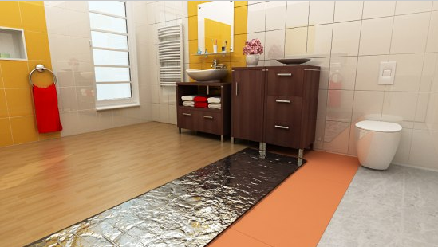
Алюмінієві мати Fenix AL MAT 140 Вт/м кв. для укладання під ламінат та паркетну дошку (монтаж на підкладку)
Потужність Е, І | Довжина нагрівального кабелю | Площа | Ціна | Ціна за комплект
Вт | м | кв.м | грн | грн
140 | 17 | 1.0 | 3670 | 3730 |  |  |  |  |  |  |  | Алюмінієві мати використовуються для укладання під ламінат, паркетну дошку та товстий ковролін (від 3 мм). За рахунок фольгованої основи тепло рівномірно розподіляється вздовж поверхні. При використанні паркетної дошки необхідно поставити максимальну межу температури на термостаті 24 С, а також не нагрівати (охолоджувати) паркетну дошку більше, ніж на 2 С за 12 годин. Не рокомендується укладання під тонкий кавролін (менше 3 мм) та лінолеум через те, що кабель продавить покриття і може пошкодитися сам.
210 | 25 | 1.5 | 4840 | 4900 |  |  |  |  |  |  | Потужність кабелю погонна 9 Вт/м
280 | 33 | 2.0 | 5750 | 5810 |  |  |  |  |  |  | Кабель живлення 3 м
420 | 50 | 3.0 | 7910 | 7970 |  |  |  |  |  |  | З'єднання нагрівального та живильного проводів муфтове
560 | 67 | 4.0 | 9900 | 9960 |  |  |  |  |  |  | Зовнішня ізоляція фторопласт (темп. плавлення 250 С)
700 | 83 | 5.0 | 11250 | 11310 |  |  |  |  |  |  | Внутрішня ізоляція фторопласт (темп. плавлення 250 С)
840 | 100 | 6.0 | 13450 | 13510 |  |  |  |  |  |  | Діаметр нагрівального кабелю 1.7 мм
980 | 117 | 7.0 | 16950 | 17010
1120 | 133 | 8.0 | 17890 | 17950 |  |  |  |  |  |  | Довічна гарантія
1260 | 150 | 9.0 | 20170 | 20230
1400 | 167 | 10.0 | 21480 | 21540 |  |  |  |  |  |  | Потужність питома 140 Вт/м кв.
Можливе додавання до асортименту 7 і 9 м кв. |  |  |  |  |  |  |  |  |  |  | Крок укладання кабелю на сітці 0.058-0.078 м
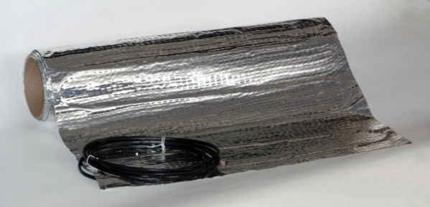
 |  |  |  |  |  |  |  |  |  |  | Ширина мату 0.5 м
Нагрівальний кабель двожильний ADPSV 30 Вт/м для зовнішнього обігріву (обігрів покрівлі, водостоків, зовнішніх площ)
Потужність Е, І | Довжина нагрівального кабелю | Площа, h= 0,125 м, 240 Вт/м кв. | Площа, h= 0,10 м, 300 Вт/м кв. | Площа, h= 0,075 м, 400 Вт/м кв. | Площа, h= 0,05 м, 600 Вт/м кв. | Ціна | Ціна за комплект | кіл-ть монт. стрічки
Вт | м | м кв. | м кв. | м кв. | м кв. | грн | грн | м
195 | 7.0 | 0.9 | 0.7 | 0.5 | 0.4 | 2880 | 3060 | 5 |  |  | Потужність кабелю погонна 30 Вт/м | Кабель ADPSV 30 Вт/м використовується для обігріву водостоків, труб, відкритих площ, балконів. Для обігріву відкритих площ рекомендується укладати кроком 7.5 см (10 см за наявності утеплювача). Для більш швидкого нагріву рекомендується укладати якомога ближче до поверхні. При укладанні у стяжку на вулиці необхідно додавати пластифікатор. У водостоки (труби) діаметром 100-120 мм кабель укладається в 2 нитки, меншим диметром в 1 нитку.
340 | 11.0 | 1.4 | 1.1 | 0.8 | 0.6 | 3340 | 3520 | 5 |  |  | Кабель живлення 5 м
420 | 14.0 | 1.8 | 1.4 | 1.1 | 0.7 | 3640 | 3820 | 5 |  |  | З'єднання нагрівального та живильного проводів муфтове
560 | 18.0 | 2.3 | 1.8 | 1.3 | 0.9 | 4090 | 4390 | 10 |  |  | Зовнішня ізоляція фторопласт (темп. плавлення 250 С)
670 | 22.0 | 2.8 | 2.2 | 1.7 | 1.1 | 4390 | 4690 | 10 |  |  | Внутрішня ізоляція фторопласт (темп. плавлення 250 С) + поліетилен (додаткова ізоляція)
800 | 26.0 | 3.3 | 2.6 | 2.0 | 1.3 | 4820 | 5120 | 10 |  |  | Діаметр нагрівального кабелю 6 мм
970 | 32.0 | 4.0 | 3.2 | 2.4 | 1.6 | 5940 | 6360 | 15 |  |  | Гарантія 10 років
1060 | 36.0 | 4.5 | 3.6 | 2.7 | 1.8 | 6500 | 6920 | 15
1300 | 44.0 | 5.5 | 4.4 | 3.3 | 2.2 | 6930 | 7470 | 20
1600 | 52.0 | 6.5 | 5.2 | 3.9 | 2.6 | 8330 | 8870 | 20
1940 | 65.0 | 8.1 | 6.5 | 4.9 | 3.3 | 9450 | 10110 | 25
2250 | 76.0 | 9.5 | 7.6 | 5.7 | 3.8 | 11150 | 11930 | 30
2800 | 96.0 | 12.0 | 9.6 | 7.2 | 4.8 | 13600 | 14500 | 35
3400 | 114.0 | 14.3 | 11.4 | 8.5 | 5.7 | 16410 | 17430 | 40

Нагрівальний кабель із вбудованим термостатом PFP 12 Вт/м для обігріву труб
Довжина Е, І | Потужність | Ціна
м | Вт | грн |  |  |  |  |  |  |  |  | Потужність кабелю погонна 12 Вт/м
1 | 12 | 3880 |  |  |  |  |  |  |  |  | Кабель живлення 1,5 м
2 | 25 | 4310 |  |  |  |  |  |  |  |  | З'єднання нагрівального та живильного проводів муфтове
3 | 36 | 4730 |  |  |  |  |  |  |  |  | Зовнішня ізоляція полівінілхлорил (темп. плавлення 105 с)
4 | 48 | 4980 |  |  |  |  |  |  |  |  | Внутрішня ізоляція фторопласт (темп. плавлення понад 250 С)
6 | 72 | 4280 |  |  |  |  |  |  |  |  | Діаметр нагрівального кабелю близько 8 мм.
10 | 136 | 4400 |  |  |  |  |  |  |  |  | Гарантія 2 роки
14 | 152 | 4710 |  |  |  |  |  |  |  |  | Клас механічної міцності М2
21 | 281 | 5480 |  |  |  |  |  |  |  |  | Температура увімкнення кабелю при зниженні температури +5 С
30 | 337 | 6370 |  |  |  |  |  |  |  |  | Температура включения кабеля при понижении температуры +5 С
42 | 490 | 7290
50 | 620 | 8590
58 | 660 | 9500
70 | 810 | 11000
80 | 1030 | 11910
100 | 1260 | 13340
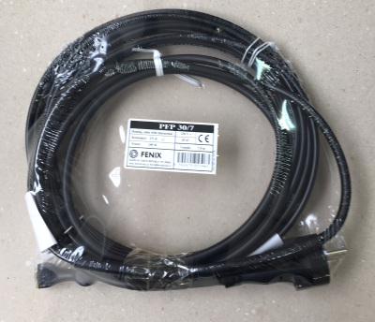
Нагрівальний кабель із вбудованим термостатом PFP 30 Вт/м для обігріву труб та водостоків стійкий до УФ-випромінювання
Довжина Е,І | Потужність | Ціна
м | Вт | грн
4 | 115 | 4600 |  |  |  |  |  |  |  |  | Потужність кабелю погонна 30 Вт/м
7 | 195 | 4710 |  |  |  |  |  |  |  |  | Кабель живлення 4 м
11 | 340 | 5200 |  |  |  |  |  |  |  |  | З'єднання нагрівального та живильного проводів муфтове
14 | 420 | 5520 |  |  |  |  |  |  |  |  | Зовнішня ізоляція полівінілхлорил (темп. плавлення 105 с)
18 | 560 | 5940 |  |  |  |  |  |  |  |  | Внутрішня ізоляція фторопласт (темп. плавлення понад 250 С)
22 | 670 | 6230 |  |  |  |  |  |  |  |  | Діаметр нагрівального кабелю близько 8 мм.
26 | 800 | 6610 |  |  |  |  |  |  |  |  | Гарантія 2 роки
32 | 970 | 7590 |  |  |  |  |  |  |  |  | Клас механічної міцності М2
36 | 1060 | 7590 |  |  |  |  |  |  |  |  | Температура увімкнення кабелю при зниженні температури +5 С
44 | 1300 | 9140
52 | 1600 | 9890
65 | 1940 | 10930
76 | 2250 | 12820
96 | 2800 | 15050
114 | 3400 | 17760

IN-THERM
Асортименти продукції IN-THERM (Чехія). Основні переваги: |  |  |  |  |  |  |  |  | Гарантія поширюється в тому випадку, якщо в гарантійному талоні присутня голограма з індивідуальним номером дилера, а також наклейки виробника із зазначенням типу кабелю, потужності та дати виробництва.
1. Фторопластова внутрішня ізоляція (темп. плав. 250 С) у кожному виді продукції.
2. Універсальність нагрівального кабелю (укладання під плитку та стяжку). |  |  |  |  |  |  |  |  | Монтаж нагрівальних матів з кроком укладання кабелю 8 та 10 см. Крок повертання/розрізу сітки першого мату становить 8/16 см ( в залежності куди повертати), крок повертання/розрізу сітки другого мату становить 10/20 см. У випадку приміщень, де існують маленькі площі та неправильні форми, нагрівальним матом з кроком 8 см буде простіше закривати задану площу у більшості випадків.
3. Підтверджене виробництво у Чехії (підтвердження через гугл карти, міжнародний сайт, фото та відео виробництва, галерею об'єктів)
4. Сертифікація IEC 60 800.
5. Повний підтверджений заводський цикл виробництва включаючи муфтування, який має тільки частина виробників представлених на ринку України.
6. Продукція даного виробника експортується у більш ніж 70 країн світу (галерея об'єктів по всьому світу на сайті виробника).
7. Виробництво на високоточному автоматизованому європейському обладнанні.
8. Декілька ступенів перевірки продукції після виходу з виробництва.
9. Досвід виробництва з 1990 року.
10. Продукція даного виробника гарно зарекомендувала себе на ринку України з 2002 року (раніше імпортувалась ішною компанією) та представлена у мережі супермаркетів Епіцентр. |  |  |  |  |  |  |  |  | Кожен комплект теплої підлоги включає 3 м гофри.
11. За рахунок високої ленійної потужності кабелю дана продукція ідельно підходить для об'єктів, що потребують швидкого нагріву та опалення приміщень.
 |  |  |  |  |  |  |  |  | Напруга 230 В
Монтажна стрічка (крок 20 мм), ціна 24 грн/м |  |  |  |  |  |  |  |  | Мінімальний радіус вигину 6 х діаметр кабелю
Труба гофрована 9/12 мм, ціна 24 грн/м |  |  |  |  |  |  |  |  | Клас механічної міцності М1
 |  |  |  |  |  |  |  |  | Мінімальна температура укладання 5°С
Наявність тепла підлога: |  | https://docs.google.com/spreadsheets/d/1wbsa6_auwzObbXjkIRAs5kuctnH7et5y4cBb4fZt44A/edit#gid=0 |  |  |  |  |  |  | Допуск на відхилення технічних характеристик +/-3%

Наявність та ціни на ламінат: |  | https://docs.google.com/spreadsheets/d/1w-03JyUxv74DRxTNzAOtIhOPYHcVBUCsP529AfJu-RI/edit?usp=sharing
 |  |  |  |  |  |  |  |  | Відповідність міжнародному сертифікату IEC 60800
Універсальний нагрівальний двожильний кабель IN-THERM ADSV 20 Вт/м для укладання в стяжку (і плитковий клей)
Потужність Е | Довжина нагрівального кабелю | H=160 mm, P=125 Вт/м кв. | H=140 mm, P=143 Вт/м кв. | H=120 mm, P=167 Вт/м кв. | H=100 mm, P=200 Вт/м кв. | Ціна | Ціна комплекту | кільк. монт. стрічки
Вт | м | м кв. | м кв. | м кв. | м кв. | грн | грн
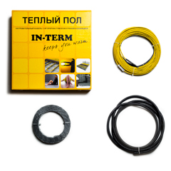
170 | 8 | 1.3 | 1.1 | 1.0 | 0.8 | 1860 | 2040 | 5 | Потужність кабелю погонна 20 Вт/м | Кабель для теплої підлоги використовується для укладання в стяжку 3-8 см. Перед укладанням кабелю необхідно укладати утеплювач (рекомендується екструдований пінополістирол від 2 см, у крайньому випадку підкладку для ламінату 5 мм). Кабель не рекомендується укладати безпосередньо на утеплювач. Утеплювач необхідно залити чорновою стяжкою, у крайньому випадку покласти зверху металеву сітку (армовану або просічно-витяжну). У разі укладання сітки необхідно залишити простір між кабелем та утеплювачем, щоб при залитті рідким розчином для стяжки заповнити цей простір сумішшю. Стяжка має бути з мінімальною кількістю повітряних порожнин.
270 | 14 | 2.2 | 2.0 | 1.7 | 1.4 | 2420 | 2600 | 5 | Кабель живлення 1.5 м
350 | 17 | 2.7 | 2.4 | 2.0 | 1.7 | 2730 | 2910 | 5 | З'єднання нагрівального та живильного проводів муфтове
460 | 22 | 3.5 | 3.1 | 2.6 | 2.2 | 3110 | 3410 | 10 | Зовнішня ізоляція полівінілхлорид (темп. плавлення 105 C)
550 | 27 | 4.3 | 3.8 | 3.2 | 2.7 | 3360 | 3660 | 10 | Внутрішня ізоляція фторопласт (темп. плавлення 250 С)
640 | 32 | 5.1 | 4.5 | 3.8 | 3.2 | 3880 | 4180 | 10 | Діаметр нагрівального кабелю 4 мм
720 | 36 | 5.8 | 5.0 | 4.3 | 3.6 | 4240 | 4540 | 10 | Гарантія 20 років
870 | 44 | 7.0 | 6.2 | 5.3 | 4.4 | 5060 | 5360 | 10
1080 | 53 | 8.5 | 7.4 | 6.4 | 5.3 | 5500 | 5920 | 15
1300 | 64 | 10.2 | 9.0 | 7.7 | 6.4 | 6500 | 7040 | 20
1580 | 79 | 12.6 | 11.1 | 9.5 | 7.9 | 7850 | 8510 | 25
1850 | 92 | 14.7 | 12.9 | 11.0 | 9.2 | 9380 | 10040 | 25
2330 | 116 | 18.6 | 16.2 | 13.9 | 11.6 | 11560 | 12460 | 35
2790 * | 139 | 22.2 | 19.5 | 16.7 | 13.9 | 14760 | 15780 | 40
* - рекомендуємо використовувати з термостами Eberle (не рекомендуємо термостати інших виробників через велику потужність)
* - цю секцію дешевше замінити потужностями 1300 та 1580 Вт
У довгостроковій перспективі термін служби кабелю 10-12.5 Вт/м завжди буде більшим, ніж кабелю 18-20 Вт/м, оскільки менш потужний кабель піддається меншому навантаженню в областях повітряних порожнин або стрибку напруги.

Нагрівальний мат двожильний IN-THERM 200 Вт/м кв. для укладання під плитку в плитковий клей
Потужність - | Довжина нагрівального кабелю | Площа | Ціна | Ціна комплекту
Вт | м | м кв. | грн | грн
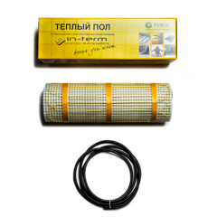
170 | 8 | 0.8 | 2340 | 2400
270 | 14 | 1.4 | 3260 | 3320 |  |  |  |  |  | Нагрівальні мати використовуються, коли необхідно мінімально підняти рівень підлоги або для швидкого обігріву підлоги. Монтаж проводиться на готову стяжку під покриття підлоги (найчастіше плитка) в клейовий розчин або самовирівнювальну суміш. Нагрівальний мат утоплюється в клейовий розчин, не підвищуючи висоту підлоги. Перед залитим стяжки рекомендується укладати утеплювач. Якщо немає можливості укласти утеплювач перед залитим стяжки, необхідно додати в стяжку керамзит або бетолайт (пінопластова крихта). Має переваги над кабелем для укладання в стяжку: 1) швидший прогрів підлоги (трохи економічніше); 2) більш рівномірний прогрів (частіший крок укладання, в даному виробі не акутально); 3) простіший монтаж (не вимагає укладання чорнової стяжки на утеплювач); 4) має вищу температуру плавлення внутрішньої ізоляції.
350 | 17 | 1.7 | 3670 | 3730 |  |  |  |  | Потужність кабелю погонна 18 Вт/м
460 | 22 | 2.2 | 4260 | 4320 |  |  |  |  | Кабель живлення 1.5 м
550 | 27 | 2.7 | 4870 | 4930 |  |  |  |  | З'єднання нагрівального та живильного проводів муфтове
640 | 32 | 3.2 | 5570 | 5630 |  |  |  |  | Зовнішня ізоляція полівінілхлорид (темп. плавлення 105 C)
720 | 36 | 3.6 | 6390 | 6450 |  |  |  |  | Внутрішня ізоляція фторопласт (темп. плавлення 250 С)
870 | 44 | 4.4 | 7880 | 7940 |  |  |  |  | Діаметр кабелю 4 мм
1080 | 53 | 5.3 | 8580 | 8640 |  |  |  |  | Гарантія 20 років
1300 | 64 | 6.4 | 9970 | 10030 |  |  |  |  | Потужність питома 200 Вт/м кв.
1580 | 79 | 7.9 | 12190 | 12250 |  |  |  |  | Крок укладання кабелю на сітці 0.1 м
1850 | 92 | 9.2 | 15390 | 15450 |  |  |  |  | Ширина мату 0.5 м
2330 | 116 | 11.6 | 19070 | 19130 | дешевше замінювати двома площами 5.3+6.4 м кв.
2790 * | 139 | 13.9 | 23660 | 23720 | дешевше заміняти двома площами 6.4+7.9 м кв.
* - рекомендуємо використовувати з термостами Eberle (не рекомендуємо термостати інших виробників через велику потужність)

IN-THERM COMFORT
З 2022 року назва ленійки змінена на IN-THERM COMFORT, більшість позицій на складі мають нові маркування.
Асортимент продукції IN-THERM COMFORT: |  |  |  |  |  |  |  |  | Гарантія поширюється в тому випадку, якщо в гарантійному талоні присутня голограма з індивідуальним номером дилера, а також наклейки виробника із зазначенням типу кабелю, потужності та дати виробництва.
1. Підтверджене виробництво у Чехії (підтвердження через гугл карти, міжнародний сайт, фото та відео виробництва, галерею об'єктів)
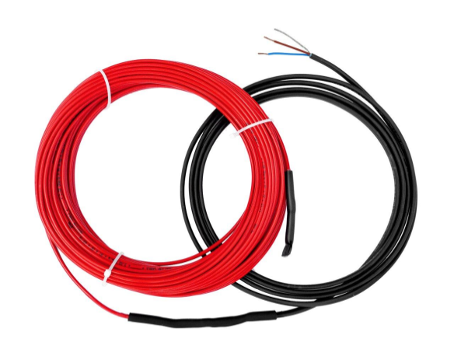
2. Сертифікація IEC 60 800.
3. Повний підтверджений заводський цикл виробництва включаючи муфтування, який має тільки частина виробників представлених на ринку України. |  |  |  |  |  |  |  |  | Монтаж нагрівальних матів з кроком укладання кабелю 8 та 10 см. Крок повертання/розрізу сітки першого мату становить 8/16 см ( в залежності куди повертати), крок повертання/розрізу сітки другого мату становить 10/20 см. У випадку приміщень, де існують маленькі площі та неправильні форми, нагрівальним матом з кроком 8 см буде простіше закривати задану площу у більшості випадків.
4. Експорт продукції виробника у більш ніж 70 країн світу (галерея об'єктів по всьому світу на сайті виробника).
5. Виробництво на високоточному автоматизованому європейському обладнанні.
6. Декілька ступенів перевірки продукції після виходу з виробництва.
7. Досвід виробництва з 1990 року.
8. Продукція виробника гарно зарекомендувала себе на ринку України з 2002 року (раніше імпортувалась ішною компанією) та представлена у мережі супермаркетів Епіцентр.
9. За рахунок високої ленійної потужності кабель у стяжку PDSV 20 ідельно підходить для об'єктів, що потребують швидкого нагріву та опалення приміщень. Клас механічної прочності М2.

Гарантія 15 років. Застосування продукції аналогічне до продукції Fenix. |  |  |  |  |  |  |  |  | Кожен комплект теплої підлоги включає 3 м гофри.
 |  |  |  |  |  |  |  |  | Напруга 230 В
Монтажна стрічка (крок 20 мм), ціна 24 грн/м |  |  |  |  |  |  |  |  | Мінімальний радіус вигину 6 х діаметр кабелю
Труба гофрована 9/12 мм, ціна 24 грн/м |  |  |  |  |  |  |  |  | Клас механічної міцності М1
 |  |  |  |  |  |  |  |  | Мінімальна температура укладання 5°С
Наявність тепла підлога: |  | https://docs.google.com/spreadsheets/d/1wbsa6_auwzObbXjkIRAs5kuctnH7et5y4cBb4fZt44A/edit#gid=0

Наявність та ціни на ламінат: |  | https://docs.google.com/spreadsheets/d/1w-03JyUxv74DRxTNzAOtIhOPYHcVBUCsP529AfJu-RI/edit?usp=sharing |  |  |  |  |  |  | Допуск на відхилення технічних характеристик +/-3%
 |  |  |  |  |  |  |  |  | Відповідність міжнародному сертифікату IEC 60800
Нагрівальний кабель двожильний IN-THERM COMFORT PDSV 20 для укладання в стяжку
Потужність Е | Довжина нагрівального кабелю | H=175 mm, P=114 Вт/м кв. | H=150 mm, P=133 Вт/м кв. | H=125 mm, P=160 Вт/м кв. | H=100 mm, P=200 Вт/м кв. | Ціна кабелю | Ціна комплекту | кільк. монтажної стрічки
Вт | м | м кв. | м кв. | м кв. | м кв. | грн | грн
170 | 8 | 1.4 | 1.2 | 1.0 | 0.8 | 1710 | 1890 | 5 | Потужність кабелю погонна 20 Вт/м | Кабель для теплої підлоги використовується для укладання в стяжку 3-8 см. Перед укладанням кабелю необхідно укладати утеплювач (рекомендується екструдований пінополістирол від 2 см, у крайньому випадку підкладку для ламінату 5 мм). Кабель не рекомендується укладати безпосередньо на утеплювач. Утеплювач необхідно залити чорновою стяжкою, у крайньому випадку покласти зверху металеву сітку (армовану або просічно-витяжну). У разі укладання сітки необхідно залишити простір між кабелем та утеплювачем, щоб при залитті рідким розчином для стяжки заповнити цей простір сумішшю. Стяжка має бути з мінімальною кількістю повітряних порожнин. | 8590875028299
270 | 14 | 2.4 | 2.1 | 1.8 | 1.4 | 2220 | 2400 | 5 | Провід живлення 1.5 м |  | 8590875028305
350 | 17 | 3.0 | 2.6 | 2.1 | 1.7 | 2510 | 2690 | 5 | З'єднання нагрівального та живильного проводів муфтове |  | 8590875028312
460 | 22 | 3.8 | 3.3 | 2.8 | 2.2 | 2860 | 3160 | 10 | Зовнішня ізоляція полівінілхлорид (темп. плавлення 105 C) |  | 8590875028329
550 | 27 | 4.7 | 4.1 | 3.4 | 2.7 | 3090 | 3390 | 10 | Внутрішня ізоляція поліетилен (темп. плавлення 105 С) |  | 8590875028336
640 | 32 | 5.6 | 4.8 | 4.0 | 3.2 | 3580 | 3880 | 10 | Переріз нагрівального кабелю 4 х 6.5 мм |  | 8590875028343
720 | 36 | 6.3 | 5.4 | 4.5 | 3.6 | 3890 | 4190 | 10 | Гарантія 15 років |  | 8590875028350
870 | 44 | 7.7 | 6.6 | 5.5 | 4.4 | 4650 | 4950 | 10 |  |  | 8590875028367
1080 | 53 | 9.3 | 7.9 | 6.6 | 5.3 | 5060 | 5480 | 15 |  |  | 8590875028374
1300 | 64 | 11.2 | 9.6 | 8.0 | 6.4 | 5980 | 6520 | 20 |  |  | 8590875028381
1580 | 79 | 13.8 | 11.9 | 9.9 | 7.9 | 7230 | 7890 | 25
1850 | 92 | 16.1 | 13.8 | 11.5 | 9.2 | 8640 | 9300 | 25
2330 | 116 | 20.3 | 17.4 | 14.5 | 11.6 | 10640 | 11540 | 35
2790 * | 139 | 24.3 | 20.8 | 17.4 | 13.9 | 13590 | 14610 | 40
* - рекомендуємо використовувати з термостами Eberle (не рекомендуємо термостати інших виробників через велику потужність)

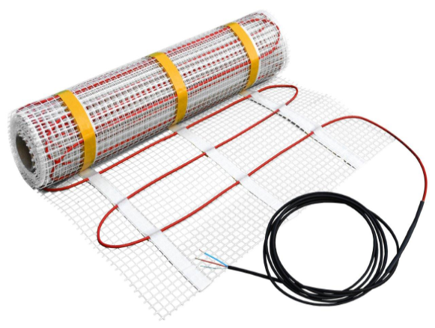
Нагрівальний мат двожильний IN-THERM COMFORT 160 Вт/м кв. для укладання під плитку в плитковий клей
Потужність Е, І .? | Довжина нагрівального кабелю | Площа, м кв. | Ціна нагрівального мату | Ціна комплекту
Вт | м | м кв. | грн | грн
80 | 5 | 0.5 | 2040 | 2100 |  |  |  |  | Потужність кабелю погонна 15 Вт/м
145 | 9 | 0.9 | 2160 | 2220 |  |  |  |  | Провід живлення 1.5 м
240 | 16 | 1.5 | 2990 | 3050 |  |  |  |  | З'єднання нагрівального та живильного проводів муфтове
300 | 20 | 1.9 | 3380 | 3440 |  |  |  |  | Зовнішня ізоляція полівінілхлорид (темп. плавлення 105 C)
395 | 26 | 2.4 | 3920 | 3980 |  |  |  |  | Внутрішня ізоляція кополіестер (темп. плавлення 220 С)
475 | 31 | 2.9 | 4490 | 4550 |  |  |  |  | Діаметр нагрівального кабелю 4 мм
560 | 37 | 3.5 | 5130 | 5190 |  |  |  |  | Гарантія 15 років
625 | 41 | 3.9 | 5890 | 5950 |  |  |  |  | Потужність питома 160 Вт/м кв.
760 | 50 | 4.8 | 7250 | 7310 |  |  |  |  | Крок укладання кабелю на сітці 0.1 м
925 | 62 | 5.8 | 7900 | 7960 |  |  |  |  | Ширина мату 0.5 м
1120 | 74 | 7.0 | 9170 | 9230
1380 | 91 | 8.6 | 11210 | 11270
1600 | 107 | 10.0 | 14160 | 14220
2000 | 135 | 12.5 | 17540 | 17600
2400 | 162 | 15.0 | 21770 | 21830

АЛЮМАТИ
Асортименти алюмінієвих матів під ламінат. Переваги алюмінієвих матів над плівковою теплою підлогою:
1. Металевий нагрівальний елемент замість графіту (вища надійність та термін служби).
2. Заводська муфта замість з'єднання клемами (вища надійність та термін служби).
3. Екран заземлення (безпека).
4. Фторопластова ізоляція (вища надійність та термін служби).
5. Більш товста ізоляція нагрівального елемента (вища надійність та термін служби).
6. Відсутність витрат на комплектуючі та живильні дроти.
7. Простота монтажу.
8. Орієнтовний ресурс роботи – близько 50 років. Гарантія 10 років.

Важливо! Для надійної роботи алюмінієвих матів рекомендується використовувати підкладку завтовшки 3 мм і більше. Забороняється використовувати підкладку на основі поліетилену та фольги.

Рекомендуємо замість алюмінієвого мату та нагрівальної плівки укладати кабельну теплу підлогу діаметром 4 мм або нагрівальний мат. Кабельна продукція діаметром 4 мм буде краще захищена від механічних пошкоджень і матиме більший термін служби.
Кабель можна укладати у стяжку, штроби, які можна закрити розчином, чи самовирівнюючу суміш товщиною 6 мм.
Прорізка штроб займає не набагато більше часу, ніж підключення клем, їх занурення та комутація проводів нагрівальної плівки. При укладанні кабелю у штроби не потрібна монтажна стрічка (економія).
Поверх кабельної теплої підлоги з ламінатом необхідно використовувати пробкову підкладку 2 мм.
У ціновому діапазоні можна підібрати будь-який варіант та будь-яку потужність. Рекомендуємо велику потужність для швидкого обігріву.
При виникненні рекламації з алюмінієвого мату та нагрівальної плівки замовник повинен самостійно підняти напольне покриття, демонтувати нагрівальну секцію, відправити на склад імпортера для перевірки виробу.

Алюмінієві мати IN-THERM AFMAT 150 Вт/м кв. (Китай) для укладання під ламінат та паркетну дошку. |  |  |  |  | Вартість альтернативних варіантів:
Потужність Е, І | Довжина | Площа | Ціна мату | Ціна за комплект | Средня ціна алюмінієвого мату IN-THERM | Ціна нагрівальної плівки з урахуванням комплектуючих та вартості коммутації | Потужність секції IN-THERM ADSV 20 | H=100 mm, P=200 Вт/м кв. | Ціна комплекту | Потужність питома 150 Вт/м кв.
Вт | м | м кв. | грн | грн | грн/м кв. | грн/м кв. | Вт | м кв. | грн | Потужність кабелю погонна близько 9 Вт/м
150 | 17 | 1 | 1970 | 2030 | 1970 | 800 | 170 | 1 | 1860 | Крок укладання кабелю на сітці 0.06 м | Алюмінієві мати використовуються для укладання під ламінат, паркетну дошку та товстий ковролін (від 3 мм). За рахунок фольгованої основи тепло рівномірно розподіляється вздовж поверхні. При використанні паркетної дошки необхідно поставити максимальну межу температури на термостаті 24 С, а також не нагрівати (охолоджувати) паркетну дошку більше, ніж на 2 С за 12 годин. Не рокомендується укладання під тонкий кавролін (менше 3 мм) та лінолеум через те, що кабель продавить покриття і може пошкодитися сам. Алюмати можуть мати товщину від 2 мм у місці перетину 2 кабелів, тому необхідна товщина підкладки від 3 мм, щоб кабель міг продавлювати її.
225 | 25 | 1.5 | 2310 | 2370 | 1540 | 800 | 270 | 1 | 2420 | Провід живлення 2.5 м
300 | 33 | 2 | 2840 | 2900 | 1420 | 800 | 350 | 2 | 2730 | З'єднання нагрівального та живильного проводів муфтове
375 | 42 | 2.5 | 3390 | 3450 | 1356 | 800 | 460 | 2 | 3110 | Ізоляція кабелю – фторопласт (темп. плавлення 250 С)
450 | 50 | 3 | 3950 | 4010 | 1317 | 800 | 550 | 3 | 3360 | Діаметр нагрівального кабелю близько 1.7 мм.
525 | 58 | 3.5 | 4500 | 4560 | 1286 | 800 | 640 | 3 | 3880 | Гарантія 20 років
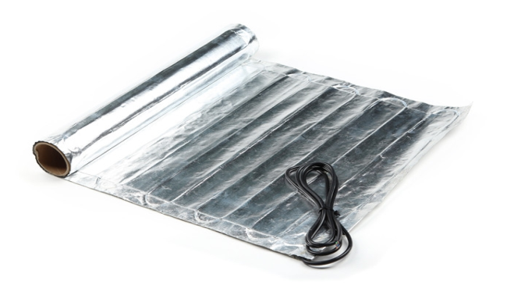
600 | 67 | 4 | 5070 | 5130 | 1268 | 800 | 720 | 4 | 4240
675 | 75 | 4.5 | 5570 | 5630 | 1238 | 800 | 870 | 4 | 5060
750 | 83 | 5 | 6130 | 6190 | 1226 | 800 | 1080 | 5 | 5500
900 | 100 | 6 | 7270 | 7330 | 1212 | 800 | 1300 | 6 | 6500
1050 | 117 | 7 | 8440 | 8500 | 1206 | 800 | 1580 | 8 | 7850
1200 | 133 | 8 | 9580 | 9640 | 1198 | 800 | 1580 | 8 | 7850
1350 | 150 | 9 | 10670 | 10730 | 1186 | 800 | 1850 | 9 | 9380
1500 | 167 | 10 | 11760 | 11820 | 1176 | 800 | 2330 | 12 | 11560
1800 | 200 | 12 | 13970 | 14030 | 1164 | 800 | 2330 | 12 | 11560
Алюмінієвий мат IN-THERM комплектується білою коробкою з наклейкою на кришці. |  |  |  |  | 1317 | 800

Алюмінієві мати Fenix (Чехія) для укладання під ламінат, паркетну дошку. |  |  |  |  | Вартість альтернативних варіантів:
Потужність Е,І | Довжина | Площа | Ціна мату | Ціна за комплект | Средня ціна алюмінієвого мату FENIX | Ціна нагрівальної плівки з урахуванням комплектуючих та вартості коммутації | Потужність секції IN-THERM ADSV 20 | H=100 mm, P=200 Вт/м кв. | Ціна комплекту
Вт | м | кв.м | грн | грн | грн/м кв. | грн/м кв. | Вт | м кв. | грн
140 | 17 | 1 | 3670 | 3730 | 3670 | 800 | 170 | 1 | 1860
210 | 25 | 1.5 | 4840 | 4900 | 3227 | 800 | 270 | 1 | 2420
280 | 33 | 2 | 5750 | 5810 | 2875 | 800 | 350 | 2 | 2730 | Потужність питома 140 Вт/м кв.
420 | 50 | 3 | 7910 | 7970 | 2637 | 800 | 460 | 2 | 3110 | Потужність кабелю погонна близько 9 Вт/м
560 | 67 | 4 | 9900 | 9960 | 2475 | 800 | 550 | 3 | 3360 | Крок укладання кабелю на сітці 0.06 м
700 | 83 | 5 | 11250 | 11310 | 2250 | 800 | 720 | 4 | 4240 | Провід живлення 2.5 м
840 | 100 | 6 | 13450 | 13510 | 2242 | 800 | 870 | 4 | 5060 | З'єднання нагрівального та живильного проводів муфтове
980 | 117 | 7 | 16950 | 17010 | 2421 | 800 | 1080 | 5 | 5500 | Ізоляція кабелю – фторопласт (темп. плавлення 250 С)
1120 | 133 | 8 | 17890 | 17950 | 2236 | 800 | 1080 | 5 | 5500 | Діаметр нагрівального кабелю близько 1.7 мм.
1260 | 150 | 9 | 20170 | 20230 | 2241 | 800 | 1300 | 6 | 6500 | Гарантія 20 років
1400 | 167 | 10 | 21480 | 21540 | 2148 | 800 | 1580 | 8 | 7850
Алюминієвий мат Fenix комплектується коробкою Fenix. |  |  |  |  | 2584 | 800

Рекомендуємо. Більш надійна альтернатива, кабель IN-THERM ADSV 20, крок укладання 14 см, 143 Вт/м кв. Укладання в штроби або самовирівнювальну суміш. Для ламінату використовується коркова підкладка завтовшки 2 мм.

Гарантія поширюється в тому випадку, якщо в гарантійному талоні присутня голограма з індивідуальним номером дилера, а також наклейки виробника із зазначенням типу кабелю, потужності та дати виробництва.

ТЕРМОСТАТИ
Термостати для внутрішнього обігріву IN-THERM (Китай)
 |  |  |  |  |  |  |  |  |  |  |  |  |  |  |  |  |  |  |  |  |  |  |  |  |  | Рекомендуємо використовувати виключно програмовані термостати. Станом на січень 2024 року різниця у ціні між аналоговим та програмованим термостатами складає 450 грн з урахуванням знижки чи 180 кВт (2.5 грн/кВт) для житлових приміщень. При середьому споживанні тільки 1 м кв. теплої підлоги 50 Вт/год та відключенні теплої підлоги вдень та вночі (9+9 годин), різниця у вартості термостатів окупається за 200 днів, що приблизно дорівнює опалювальному сезону. При площі 2 м кв. різниця у ціні окупається за 100 днів, при площі 4 м кв. за 50 днів. За 30 років експлуатації термостату надмірні витрати на електроенергію на площі 1 м кв. можуть перевищувати у 30 разів різницю у вартості термостатів, а з урахуванням інфляції у 60-90 разів. При відключенні теплої підлоги тільки вночі терміни окупності подвоюються. Для комерційного тарифу на електроенергію терміни окупності скорочуються втричі. | Атаптивна функція - вбудована програма, яка дозволяє термостату обчислювати час старту потакчі електрики на нагрівальний кабель, щоб при настанні вказаного користувачем часу температура підлоги відповітакла затакній програмі. Тобто якщо вам необхідно о 9.00 ранку мати температуру підлоги 22 градуси, то нагрівальний кабель включиться, наприклад, на 40 хвилин раніше.
 | IN-THERM | IN-THERM |  | IN-THERM | IN-THERM | IN-THERM | IN-THERM | IN-THERM | IN-THERM | IN-THERM | IN-THERM | IN-THERM | IN-THERM | IN-THERM | IN-THERM | IN-THERM | IN-THERM | IN-THERM | IN-THERM | IN-THERM | IN-THERM | IN-THERM | IN-THERM | IN-THERM | IN-THERM
модель | RTC 70 | RTC 70 SL | RTC 19 SL | E 51 | WL 51 | PT 002 |  | E 91 | WL 91 | WARM LIFE | PT 003 |  |  | PT 516 | PT 517 | PT 081 | PT 082 |  |  | PT 029 | PT 030 SL |  | PT 601 |  | PT 900
ціна, грн | 550 | 600 | 600 | 1050 | 1050 | 1640 |  | 1430 | 1430 | 1350 | 2150 |  |  | 1640 | 1640 | 1640 | 1640 |  |  | 1310 | 1310 |  | 1990 |  | 2320
акційна ціна |  |  |  |  |  |  |  |  |  |  |  |  |  |  |  |  |  |  |  |  | Адаптор Asfora + 50 грн, ціна термостату без рамки - 550 грн
модель з WI-FI |  |  |  | E 51 WI FI |  | PWT 002 | PWT 002 DOUBLE BLACK | E 91 WI FI |  |  | PWT 003 | PWT 510 | PWT 511 | PWT 516 | PWT 517 | PWT 081 | PWT 082 | PWT 029 | PWT 030 SL | не програмований | не програмований | PWT 600 SILVER | PWT 601 | PWT 700 | PWT 900
ціна з WI-FI, грн |  |  |  | 1500 |  | 2080 | 2190 | 1600 |  |  | 3280 | 2080 | 2150 | 2190 | 2190 | 2190 | 2190 | 2190 | 2190 |  |  | 2490 | 2490 | 3950 | 2810
додаткові комплектуючи |  | Ціна адаптеру Asfora - 50 грн | Ціна адаптеру Asfora - 50 грн, ціна термостату без рамки - 550 грн |  |  |  |  |  |  |  |  |  |  |  |  |  |  |  | Ціна адаптеру Asfora - 50 грн, ціна термостату без рамки - 2140 грн |  | Ціна адаптеру Asfora - 50 грн, ціна термостату без рамки - 1260 грн
додаткові комплектуючи |  |  | Оринігальна рамка Schneider біла 70 грн, чорна 230 грн (знижка на рамку не діє) |  |  |  |  |  |  |  |  |  |  |  |  |  |  |  | Оринігальна рамка Schneider біла 70 грн, чорна 230 грн (знижка на рамку не діє) |  | Оринігальна рамка Schneider біла 70 грн, чорна 230 грн (знижка на рамку не діє)
імпортується ТОВ "ІН-ТЕРМ" |  |  | ексклюзивно |  | ексклюзивно |  | ексклюзивно |  | ексклюзивно | ексклюзивно | ексклюзивно | ексклюзивно | ексклюзивно | ексклюзивно | ексклюзивно | ексклюзивно | ексклюзивно | ексклюзивно | ексклюзивно | ексклюзивно | ексклюзивно | ексклюзивно | ексклюзивно |  | ексклюзивно
тип | аналоговий | аналоговий | аналоговий | програмований | програмований | програмований | програмований | програмований | програмований | програмований | програмований | програмований | програмований | програмований | програмований | програмований | програмований | програмований | програмований | не програмований | не програмований | програмований | програмований |  | програмований
дисплей |  |  |  |  |  | сенсорний | сенсорний | сенсорний | сенсорний | сенсорний | сенсорний | сенсорний | сенсорний | сенсорний | сенсорний | сенсорний | сенсорний | сенсорний | сенсорний | сенсорний | сенсорний | сенсорний | сенсорний |  | сенсорний
адаптивна функція |  |  |  | так | так | так | так | так | так | так | так | так | так | так | так | так | так | так | так | так | так | так | так |  | так
країна виробництва | Китай | Китай | Китай | Китай | Китай | Китай | Китай | Китай | Китай | Китай | Китай | Китай | Китай | Китай | Китай | Китай | Китай | Китай | Китай | Китай | Китай | Китай | Китай |  | Китай
датчик повітря |  |  |  | так | так | так | так | так | так | так | так | так | так | так | так | так | так | так | так | так | так | так | так |  | так
датчик підлоги | так | так | так | так | так | так | так | так | так | так | так | так | так | так | так | так | так | так | так | так | так | так | так |  | так
діапазон температур, °C | 5…40 | 5…40 | 5…40 | 5…95 | 5…95 | 5…95 | 5…95 | 5…95 | 5…95 | 5…40 | 5…95 | 5…95 | 5…95 | 5…95 | 5…95 | 5…95 | 5…95 | 5…95 | 5…95 | 5…95 | 5…95 | 5…95 | 5…95 |  | 5…95
навантаження, А | 16 А | 16 А | 16 А | 16 А | 16 А | 16 А | 16 А | 16 А | 16 А | 16 А | 16 А | 16 А | 16 А | 16 А | 16 А | 16 А | 16 А | 16 А | 16 А | 16 А | 16 А | 16 А | 16 А |  | 16 А
ступінь захисту | IP 20 | IP 20 | IP 20 | IP 20 | IP 20 | IP 20 | IP 20 | IP 20 | IP 20 | IP 20 | IP 20 | IP 20 | IP 20 | IP 20 | IP 20 | IP 20 | IP 20 | IP 20 | IP 20 | IP 20 | IP 20 | IP 20 | IP 20 |  | IP 20
спосіб монтажу | у підрозетник | у підрозетник | у підрозетник | у підрозетник | у підрозетник | у підрозетник | у підрозетник | у підрозетник | у підрозетник | у підрозетник | у підрозетник | у підрозетник | у підрозетник | у підрозетник | у підрозетник | у підрозетник | у підрозетник | у підрозетник | у підрозетник | у підрозетник | у підрозетник | у підрозетник | у підрозетник |  | у підрозетник
сумісність |  | Schneider Unica та Asfora, Legrand Valena | Schneider Unica та Asfora, Legrand Valena |  |  |  |  |  |  |  |  |  |  |  |  |  |  | Сумісний з 90% виробників електрофурнітури | Schneider Unica та Asfora, Legrand Valena | Сумісний з 90% виробників електрофурнітури | Schneider Unica та Asfora, Legrand Valena
гарантія, років | 3 роки | 3 роки | 3 роки | 3 роки | 3 роки | 3 роки | 3 роки | 3 роки | 3 роки | 3 роки | 3 роки | 3 роки | 3 роки | 3 роки | 3 роки | 3 роки | 3 роки | 3 роки | 3 роки | 3 роки | 3 роки | 3 роки | 3 роки |  | 3 роки
ціна додатк. датчика, грн | 210 | 210 | 210 | 210 | 210 | 210 | 210 | 210 | 210 | 210 | 210 | 210 | 210 | 210 | 210 | 210 | 210 | 210 | 210 | 210 | 210 | 210 | 210 |  | 210
 | білий | білий | білий | білий | білий | білий | білий | білий | білий |  |  | білий мат | білий мат | білий мат | білий | білий | білий | білий мат | білий мат | білий мат | білий мат |  | білий |  | білий
 | біжевий | біжевий | біжевий | біжевий (без WI-FI) |  |  |  | біжевий
 | чорний мат | чорний мат | чорний мат | чорний мат | чорний мат | чорний мат | чорний мат | чорний мат | чорний мат |  |  | чорний мат | чорний мат | чорний мат | чорний мат | чорний | чорний | чорний мат | чорний мат | чорний мат | чорний мат |  | чорний |  | чорний
 |  |  |  | золото (без WI-FI) |  |  |  | золото |  |  |  |  |  |  | чорний глянець
 |  |  |  | срібло (без WI-FI) |  |  |  | срібло
Додаткова інформація |  |  | Можна купити без рамки, якщо термостат встановлюється у рамки Schneider Unica/Legrand Valena. Ціна дешевша на 50 грн. |  |  |  |  |  |  |  |  |  | На відміну від моделі 516 не має можливості програмування через термостат та має інший дисплей |  |  | круглі кути | квадратні кути | встановлюється під будь-яку фурнітурв, так як вставляється не у рамку, а поверх неї. | можна купити без рамки, якщо термостат встановлюється у рамки Schneider Unica/Legrand Valena. Ціна дешевша на 50 грн. | встановлюється під будь-яку фурнітурв, так як вставляється не у рамку, а поверх неї. | можна купити без рамки, якщо термостат встановлюється у рамки Schneider Unica/Legrand Valena. Ціна дешевша на 50 грн.
Термостати для внутрішнього обігріву (Німеччина, Франція), постачається ексклюзивно |  |  |  |  |  | Термостати для радіаторів |  |  |  | Zigbee Hub продаються завжди без USB кабелю та блоку живлення | Термостати для радіаторів продаються без батарей | Термостати для газовий котлів |  |  |  |  |  |  |  |  | Термостати PLT/PLWT мають внутрішній датчик температури. За доплату 190 грн можна купити зовнішный датчик 2.5 м (білий та чорний кольори)
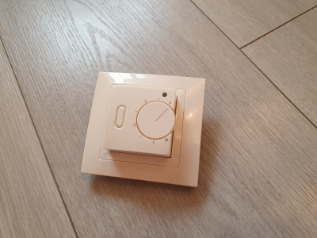
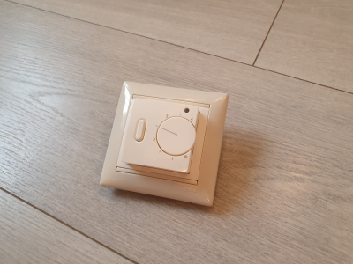
торгова марка | Eberle | Eberle | Eberle | Eberle | Fenix | торгова марка | IN-THERM | IN-THERM | IN-THERM |  |  | торгова марка | IN-THERM |  |  | IN-THERM |  |  | IN-THERM | IN-THERM
країна | Німеччина | Німеччина | Німеччина | Німеччина | Франция | країна | Китай | Китай | Китай |  |  | країна | Китай |  |  | Китай |  |  | Китай | Китай
модель | RTR-E 6121 | F2A-50 | FITnp 3U | FIT 3F | TFT | модель | ME167 | ME168 | ME323 |  |  | модель | PWTG 098 |  |  | PWTG 081 |  |  | PLT 012 | PLWT 012
тип | біметалічний | аналоговий | цифровий | програмований | програмований | тип живлення | батарейки АА | батарейки АА |  |  |  | тип | програмований WI-FI |  |  | програмований WI-FI |  |  | програмований | програм. WI-FI
дисплей |  |  |  |  | сенсорний кольоровий | темп. діапазон | 5-35 С | 5-35 С |  |  |  | дисплей | сенсорний |  |  | сенсорний |  |  | сенсорний | сенсорний
адаптивна функція | модель для обігрівачів |  | так | так | так | гарантія | 2 роки | 2 роки | 2 роки |  |  | адаптивна функція | 2 роки |  |  | 2 роки |  |  | 2 роки | 2 роки
функція Wi-Fi |  |  |  |  |  | перехідники до радіаторів | RA, RAV, RAVL | RA, RAV, RAVL |  |  |  | країна виробництва | Китай |  |  | Китай |  |  | Китай | Китай
датчик повітря | так |  | так |  | так |  | https://www.youtube.com/watch?v=sDDF9chZmS0 | https://www.youtube.com/watch?v=4rWgSHrUi_o |  |  |  | датчик повітря | так |  |  | так |  |  |  | так
датчик підлоги | ні | так | так | так | так | спосіб з'єднання | працюють тільки через Zigbee Hub | працюють тільки через Zigbee Hub
діапазон температур, °C | 5…30 | 10…50 | 10...40°С | 5…40 | 5…35 | протокол | Zigbee/Wi-Fi | Zigbee/Wi-Fi | Hub Zigbee/Wi-Fi |  |  | діапазон температур, °C | 0…90 |  |  | 0…90 |  |  | 0…90 | 0…90
навантаження, А | 16 А | 16 А | 16 А | 16 А | 16 А |  |  |  |  |  |  | навантаження, А | 3 А |  |  | 3 А |  |  | 16 А | 16 А
ступінь захисту | IP 30 | IP 30 | IP 30 | IP 30 | IP 20 |  |  |  |  |  |  | ступінь захисту | IP 20 |  |  | IP 20 |  |  | IP 20 | IP 20
спосіб монтажу | настінний | у підрозетник | у підрозетник | у підрозетник | у підрозетник |  |  |  |  |  |  | спосіб монтажу | у підрозетник |  |  | у підрозетник |  |  | розетка | розетка
сумісність
ціна, грн | 750 | 2530 | 3850 | 4050 | 3850 | ціна, грн | 1570 | 1800 | 920 |  |  | ціна, грн | 3200 |  |  | 1770 |  |  | 1170 | 1520
гарантія, років | 3 роки | 3 роки | 3 роки | 3 роки | 3 роки | гарантія, років | 2 роки | 2 роки | 2 роки |  |  | гарантія, років | 2 роки |  |  | 2 роки |  |  | 2 роки | 2 роки
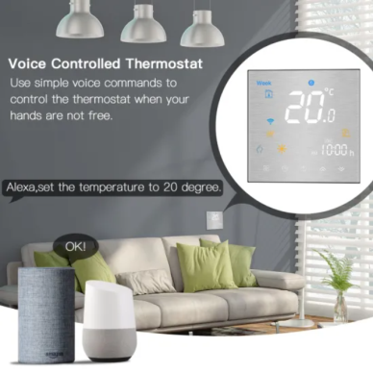
 |  |  |  |  |  |  |  |  |  |  |  |  | білий |  |  | білий |  |  | білий | білий
ціна додаткового датчика, грн |  | 510 | 510 | 510 | 510 |  |  |  |  |  |  |  | чорний |  |  | чорний |  |  | чорний | чорний
термостати для зовнішнього обігріву (Німеччина) |  |  |  |  | датчики температури та вологості для зовнішнього обігріву
торгова марка | Eberle | Eberle | Eberle | Eberle | торгова марка | Eberle | Eberle | Eberle | Eberle
країна | Німеччина | Німеччина | Німеччина | Німеччина | країна | Німеччина | Німеччина | Німеччина | Німеччина
модель | EM 524 89 | EM 524 90 | ITR 4 | DTR-E | модель | ESF 524 001 | TFF 524 002 | ESD 424 003 | TFF 524 004
тип | метеостанція | метеостанція |  | биметаллический термостат с верхним и нижним пределами по температуре | опис | датчик льоду та снігу з підігрівом | датчик вологості та температури | датчик льоду та снігу з підігрівом | датчик температури
кількість зон | одна | дві | одна | одна | призначення | грунт | грунт | водосток | водосток, грунт
навантаження, А | 16 А | 16 А | 10 А | 16 А
ступінь захисту | IP 30 | IP 30 | IP 40 | IP 67 | ступінь захисту | IP 67 | IP 67 | IP 67 | IP 67
спосіб монтажу | на DIN-рейку | на DIN-рейку | на DIN-рейку | настінний | спосіб монтажу | грунт | грунт | водосток | водосток, грунт
тип монтажу | приміщення | приміщення | приміщення | вулиця | тип монтажу | вулиця | вулиця | вулиця | вулиця
гарантія, років | 3 роки | 3 роки | 3 роки | 3 роки | гарантія, років | 3 роки | 3 роки | 3 роки | 3 роки
ціна, грн | 11700 | 16920 | 3140 | 2890 | ціна, грн | 8570 | 7680 | 3670 | 890
гарантія, років | 3 роки | 3 роки | 3 роки | 3 роки | гарантія, років | 3 роки | 3 роки | 3 роки | 3 роки
На кожну зону метеостанції підключаються датчики: 001+002 (грунт), 001+004 (грунт), 003+004 (водостоки)
Якщо метеостанція EM 524 89 продакється з ПДВ у комплекті з датчиками, то в рахунку вказується Eberle EM 524 89 DR.

Також у наявності є термостати та реле напруги TERNEO, DIGITOP. Актуальні ціни на TERNEO.UA, DIGITOP.UA

За китайськими термостатами RTC 70 діє спрощена гарантія. При відмові термостата необхідно перепідключити. 80% "неробочих" термостатів починають працювати після якісного повторного підключення.
Якщо термостат не працює, для оперативного вирішення питання є 2 варіанти:
1. Якщо кінцевий покупець знаходиться в області та має можливість перевірити термостат тестером, він може надіслати відео неробочого термостату та фото гарантійного талона з печаткою на номер 093 090 87 82 Микола Петрович.
Інформація має бути повною. Наприклад, якщо термостат не потакє живлення на виході, це має бути зафіксовано тестером. Аналогічно по роботі такчтика та нагрівального дроту. Якщо ми визнаємо рекламацію, то відправляємо термостат а заміну.
2. Покупець може завезти термостат дилеру на перевірку. Дилер оперативно робить та відправляє відео нам. Якщо потрібно терміново, ми такємо відповідь протягом 20 хвилин (прохання зазтаклегідь набрати).
Якщо ми визнаємо рекламацію, дилер замінює термостат покупцю, а сам збирає термостати RTC 70 до 5 штук та відправляємо до нас на склад за наш рахунок. Термостати повинні мати товарний вигляд (можуть використовувати для стедів) та не мати слідів горіння.

ПЛІВКОВА ПІДЛОГА
Ширина, см | Нагрівальна плівка IN-THERM T 150 Вт/м2 (Корея) | Нагрівальна плівка IN-THERM T 220 Вт/ м2 (Корея) | Нагрівальна плівка IN-THERM Т 400 Вт/м2 (Корея) | Саморегулююча нагрівальна плівка IN-THERM MH (Корея) | Опис:
 | 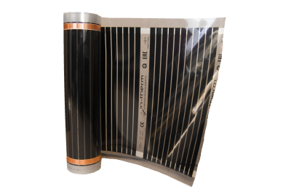 |  | 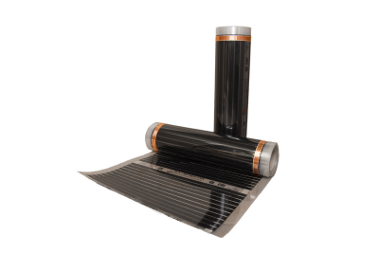 | 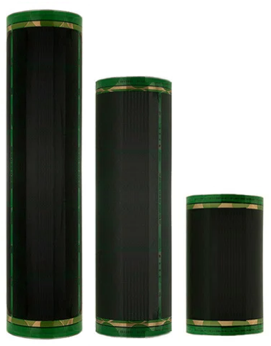 | Нагрівальна плівка складається з нагрівального елемента (чорні смуги графіту) і мідних шин для підведення живлення. Нагрівальні елементи та шини живлення ізольовані шаром поліетилену. Нагрівальна плівка використовується для обігріву підлоги при сухому монтажу (ламінат, лінолеум, ковролін), а також для обігріву предметів в інших областях. Рекомендується як бюджетна альтернатива алюмінієвим матам для укладання під ламінат, лінолеум ковролін.
 | Т 305, Т 308, Т 310 (150 Вт/м кв.) | Т 305, 308, 310 (220 Вт/м кв.) | М 305 (400 Вт/м кв.) | Саморегулююча плівка MH (220 Вт/м)
 | Питома потужність 150 Вт/м кв. | Питома потужність 220 Вт/м кв. | Питома потужність 400 Вт/м кв. | Питома потужність 220 Вт/м кв.
 | Прозора ізоляція | Прозора ізоляція | Матова ізоляція | Прозора ізоляція
 | Товщина 0.34 мм | Товщина 0.34 мм | Товщина 0.34 мм | Товщина 0.34 мм
 | Ширина рулону 0.5, 0.8, 1.0 м | Ширина рулону 0.5, 0.8, 1.0 м | Ширина рулону 0.5 м | Ширина рулону 0.5, 0.8, 1.0 м
 | У кожному рулоні 100 м | У кожному рулоні 100 м | У кожному рулоні 100 м | У кожному рулоні 100 м
 | Крок нарізання 0.25 м | Крок нарізання 0.25 м | Крок нарізання 0.25 м | Крок нарізання 0.25 м
50 | 550 грн/м кв. | 550 грн/м кв. | 780 грн/м кв. | 620 грн/м кв.
80 | 500 грн/м кв. | 500 грн/м кв. |  | 570 грн/м кв.
100 | 450 грн/м кв. | 450 грн/м кв. |  | 520 грн/м кв.
 | Конектор – 20 грн/шт, бітумний скотч – 120 грн/м, груба гофрована 9/12 мм - 24 грн/м. На одну секцію нагрівальної плівки необхідно 2 конектори і 20 см скотчу. Площа однієї секції нагрівальної плівки має перевищувати 5 м кв.
 | При відпраці скотчу під замовника від продається кратно 20 см.
 | Кабель для підключення плівки ПВ 3 НГД 1х0.75 - 20 грн/м, відправляється із замовленнями кратно 5 м (дил. знижка 25%) або на склад дилеру бухтами 300 м (дил. знижка 40%).
Рекомендуємо як більш надійну альтернативу кабель IN-THERM ADSV 20 (крок укладання 14 см, 143 Вт/м кв. чи меньший шаг та більша потужність). Укладання в штроби або самовирівнювальну суміш. Для ламінату використовується коркова підкладка завтовшки 2 мм.
За статистикою орієнтовно на один з 20 000 об'єктів (пару щорічно) відбувається незначний шум плівкової підлоги при експлуатації. Дане явище не є рекламацією і заміна не відбувається через постачальника. Шум часто пропадає під час заміни на іншу ширину плівки або алюмати. Прохання попереджати замовників, а найкраще рекомендувати алюмінієві мати.
Рекомендуємо використовувати кабельну теплу підлогу, в крайньому випадку алюмінієві мати замість плівкової теплої підлоги, оскільки вони більш надійні, безпечні, механічно міцні і мають гарантію 20 років.
Ще більше рекомендуємо замість алюмінієвого мату та нагрівальної плівки укладати кабельну теплу підлогу діаметром 4 м або нагрівальний мат.
Кабель можна укладати в штроби, які потім замазати розчином або заливати самовирівнюючою сумішшю 6 мм. Прорізка штроб займає не набагато більше часу, ніж підключення клем та комутація проводів нагрівальної плівки.
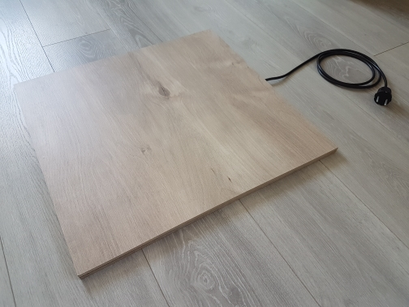
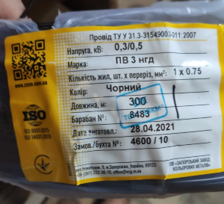
Поверх кабельного теплого підлоги необхідно використовувати пробкову підкладку 2 мм.
У ціновому діапазоні можна підібрати будь-який варіант та будь-яку потужність.
Кабельна продукція 4 мм буде краще захищена від механічних пошкоджень і матиме більший термін служби, а продавцю принесе +30% заробітку.

Нагрівальна панель на основі нагрівальної плівки. Харакеристики:
1. Розмір панелі 50 х 50 см. Може трохи змінюватися.
2. Потужність 55 Вт чи 100 Вт (230 В).
3. Провід живлення 1.5 м.
4. Плівкова підлога закрита ламінатом з двох сторін. Мінімальна товщина ламінату від 7 мм. Товщина може збільшуватися у бік залежно від товщини заготовок.
4. Панель може складатися з цільного ламінату так і з ламінату зібраного в замок (три планки склеєні в замку).
Вартість панелі уточнюйте.

САМРЕГ+КОМПЛ
Саморегульований кабель ELTRACE (Франція), площа перерізу нагрівальної жили 1.0 мм2, гарантія 5 років
 | Макс. довжина | Розмір, мм | Ціна, грн/м |  | Погона потужність кабелю 10-40 Вт/м при 10 С | Кабель використовується для обігріву дахів, труб та водостоків. Самрег. кабель локально змінює потужність залежно від температури. Рекомендується використовувати разом із термостатом. У водостоки діаметром 100-120 мм укладається кабель 40 Вм. У водостоки меншим діаметром укладається кабель 30 Вт/м. Для водопровідних труб використовують кабель 10-20 Вт/м. | Підлючений до кабелю автомат, А | Температура увімкнення | Максимальна довжина кабелю ELTRACE, IN-THERM EXTRA при 230 В, м
TRACECO 10 W | 200 | 4,9х13 | 390 |  | Клас механічної міцності М2 |  |  |  | SRL10 | SRL16 | SRL24 | SRL30 | SRL40
TRACECO 20 W | 100 | 4,9х13 | 390 |  | Провід живлення припаюється (кабель відрізний) |  | 16 | 10 | 144 | 117 | 66 | 48 | 42
TRACECO 30 W | 67 | 5,3х15,6 | 390 |  | Гарантія 5 років |  |  | 0 | 144 | 106 | 60 | 43 | 38
TRACECO 40 W | 50 | 5,3х15,6 | 390 |  |  |  |  | -10 | 119 | 96 | 54 | 37 | 35
Катушка 500 м, 50 кг |  |  |  |  |  |  |  | -20 | 112 | 81 | 49 | 33 | 32

Саморегульований кабель IN-THERM (Китай), площа перерізу нагрівальної жили 0.5 мм2, гарантія 5 років |  |  |  |  |  |  |  | -40 | 94 | 62 | 43 | 28 | 27
Потужність, Вт | Макс. довжина | Розмір, мм | Ціна, грн/м |  |  |  | 20 | 10 | 144 | 117 | 85 | 62 | 53
SRL10-2CR 10 W | 80 | 7х13 | 150 |  | Погона потужність кабелю 10-40 Вт/м при 10 С |  |  | 0 | 144 | 117 | 78 | 52 | 47
SRL16-2CR 16 W | 40 | 7х13 | 150 |  |  |  |  | -10 | 144 | 110 | 69 | 47 | 44
SRL24-2CR 24 W | 34 | 7х13 | 150 |  | Клас механічної міцності М2 |  |  | -20 | 134 | 102 | 62 | 43 | 40
SRL30-2CR 30 W | 27 | 7х13 | 150 |  | Провід живлення припаюється (кабель відрізний) |  |  | -40 | 119 | 89 | 54 | 36 | 34
SRL40-2CR 40 W (площа перерізу 0.4 мм2) | 20 | 7х13 | 150 |  | Гарантія 5 років |  | 25 | 10 | 144 | 117 | 86 | 76 | 62
Комплект (пара) муфт с 2 м проводами живлення - 580 грн. Катушка 250 м, вага 20 кг, розміри 0.38х0.38х0.35 м |  |  |  |  |  |  |  | 0 | 144 | 117 | 86 | 66 | 59
 |  |  |  |  |  |  |  | -10 | 144 | 117 | 86 | 58 | 54
Саморегульований кабель IN-THERM EXTRA (Китай), площа перерізу нагрівальної жили 1.0 мм2, гарантія 5 років |  |  |  |  |  |  |  | -20 | 144 | 117 | 86 | 54 | 50
Потужність, Вт | Макс. довжина | Розмір, мм | Ціна, грн/м |  |  |  |  | -40 | 136 | 117 | 81 | 47 | 43
SRL10-2CR 10 W EXTRA | 160 | 7х13 | 190 |  |  |  | 32 | 10 | 144 | 117 | 86 | 76 | 68
SRL10-2CR 16 W EXTRA | 100 | 7х13 | 190 |  |  |  |  | 0 | 144 | 117 | 86 | 76 | 68
SRL24-2CR 24 W EXTRA | 64 | 7х13 | 190 |  |  |  |  | -10 | 144 | 117 | 86 | 76 | 68
SRL30-2CR 30 W EXTRA | 53 | 7х13 | 190 |  |  |  |  | -20 | 144 | 117 | 86 | 69 | 62
SRL40-2CR 40 W EXTRA | 40 | 7х13 | 190 |  |  |  |  | -40 | 144 | 117 | 86 | 65 | 54
Комплект (пара) муфт с 2 м проводами живлення - 580 грн. Катушка 250 м, вага 20 кг, розміри 0.38х0.38х0.35 м |  |  |  |  |  |  | 40 | 10 | 144 | 117 | 86 | 76 | 68
 |  |  |  |  |  |  |  | 0 | 144 | 117 | 86 | 76 | 68
Кріплення для обігріву водостоків FENIX (Чехія). |  |  | , |  |  |  |  | -10 | 144 | 117 | 86 | 76 | 68
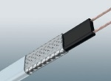
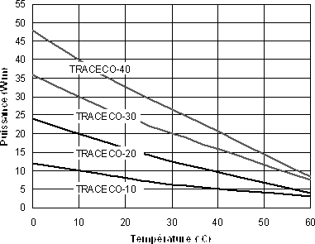
Фото | Название | Шаг фиксации | Цена, грн/упак. |  |  |  |  | -20 | 144 | 117 | 86 | 76 | 68
 | Скоба 100 мм для ринви 2350000 (1 уп. = 25 шт) | Кожні 0,25 м | 540 |  |  |  |  | -40 | 144 | 117 | 86 | 76 | 68
 |  |  |  |  |  |  | Для саморегулюючого кабелю з перерізом 0.5 мм2 максимальні довжини вдвічі менші.

 | Скоба для водостоку 2350003 (1 уп. = 25 шт) | Кожні 0,25 м | 470

 | Мідний фіксатор для покрівлі (кратність замовлення 25 штук) | За ситуацією, використовується для мідних дахів та жолобів | 80 грн/одиниця

 | Алюмінієвий фіксатор для покрівлі (кратність замовлення 25 штук) | За ситуацією, вик. для всіх матеріалів, окрім мідної кровлі (окислюються) | 50 грн/одиниця

 | Скоба 150 мм для жолоба 2350007 (1 уп. = 25 шт) | Кожні 0,25 м | 630

 | Розпірна скоба для водостоку 2350014 (1 уп. = 25 шт) | Кожні 0,25 м | 1690

 | Алюмінієве кріплення для фіксації кабелю у водостоки (продається пометражно) | Кожні 0,25 м | 320 грн/м

 | Мідне кріплення для фіксації кабелю у водостоки (продається пометражно) | Кожні 0,25 м | 460 грн/м (під замовлення)

Кабель живлення, термоусадка, гільзи
Тип кабелю: | Застосування: | Потужність підключ. секції із запасом 20%, Вт: | Дилер, грн/м: | Дилерська ціна з ПДВ, грн/м:
ПВС 1*0,75 мм2 | іч плівка | 1200 | 12 | плюс 20%
ПВС 2*0,75 мм2 | відрізний кабель | 1200 | 45 | плюс 20% |  |  | https://epicentrk.ua/shop/kabel-silovoy-mnogozhilnyy-zztsm-shvvp-2kh0-75-med.html
ПВС 2*1,5 мм2 | відрізний кабель | 2400 | 45 | плюс 20% |  |  | https://epicentrk.ua/shop/provod-mnogozhilnyy-zzkm-pvs-2x1-5.html
ПВС 2*2,5 мм2 | відрізний кабель | 4800 | 45 | плюс 20% |  |  | https://epicentrk.ua/shop/provod-mnogozhilnyy-zzkm-shvvp-2x2-5.html
ПВС 3*0,75 мм2 | саморег | 1200 | 65 | плюс 20% |  |  | https://epicentrk.ua/shop/mplc-kabel-silovij-zzkm-pvs-3h0-75-mm-000184369-1f0602ef-6211-6688-89be-6706431825db.html
ПВС 3*1,5 мм2 | саморег | 2400 | 65 | плюс 20% |  |  | https://epicentrk.ua/shop/kabel-silovoy-vvgngd-3kh1-5.html
ПВС 3*2,5 мм2 | саморег | 4800 | 65 | плюс 20% |  |  | https://epicentrk.ua/shop/mplc-kabel-zztsm-vvgngd-3kh2-5-1ecf0643-45a7-6176-a722-592f3f096a82.html
Термоусадка Raychem 10 та 16 мм | саморег, відрізний кабель | ціни до січня 2026 | 300 | плюс 20%
Термоусадка Китай 10 мм | саморег, відрізний кабель | ціни до січня 2026 | 60 | плюс 20%
Термоусадка Китай 10 мм | саморег, відрізний кабель | ціни до січня 2026 | 120 | плюс 20%
Гільза мідна луджена 1,5 мм2 | саморег, відрізний кабель | ціни до січня 2026 | 8 | плюс 20%
Гільза мідна луджена 2,5 мм2 | саморег, відрізний кабель | ціни до січня 2026 | 10 | плюс 20%
Кабель для зовнішнього обігріву чорного кольору, стійкий до ультрафіолетового випромінювання.
На провід, термоусадку та гільзи роздрібна знижка не поширюється.

Для муфтування секції самрегу необхідно з запасом:
Гільзи 1.5 мм - 3 од.
Термоусадка 10 мм - 10 см
Термоусадка 16 мм - 20 см
Термоусадка продається кратно 1 м

НАГРІВАЛЬНІ КИЛИМКИ
Нагрівальні килимки IN-THERM. Гарантія 12 місяців.

IN-THERM 6040 | IN-THERM 6040 з LCD контролером | IN-THERM 40100 з LCD контролером
1. Низьке споживання енергії. 2. Час нагрівання близько 5-15 хвилин. 3. Напруга: 230 В, Потужність: 80 Вт. 4. Розмір: 60 х 40 см. 5. Матеріал поверхні нагрівального кабеля: поліетилен (поліефірне волокно). 6. Нагріальний елемент: Aludirome. 7. Матеріал задньої сторони не ковзає. 8. Легке вмикання/вимикання за рахунок ножного вимикача. | 1. Низьке споживання енергії. 2. Час нагрівання близько 5-15 хвилин. 3. Напруга: 230 В, Потужність: 80 Вт. 4. Розмір: 60 х 40 см. 5. Матеріал поверхні нагрівального кабеля: поліетилен (поліефірне волокно). 6. Нагрівальний елемент: Aludirome. 7. Матеріал задньої сторони не ковзає. 8. LCD контролер дає можливість налаштувати інтенсивність нагріву та час роботи. 9. Функція від перегріву. 10. Чотири рівні заданні температури (Low, Middle, Warm, High). | 1. Низьке споживання енергії. 2. Час нагрівання близько 5-15 хвилин. 3. Напруга: 230 В, Потужність: 110 Вт. 4. Розмір: 100 х 40 см. 5. Матеріал поверхні нагрівального кабеля: поліетилен (поліефірне волокно). 6. Нагрівальний елемент: Aludirome. 7. Матеріал задньої сторони не ковзає. 8. LCD дає можливість налаштувати інтенсивність нагріву та час роботи. 9. Функція від перегріву. 10. Чотири рівні заданні температури (Low, Middle, Warm, High).
880 грн | 1600 грн | 2000 грн
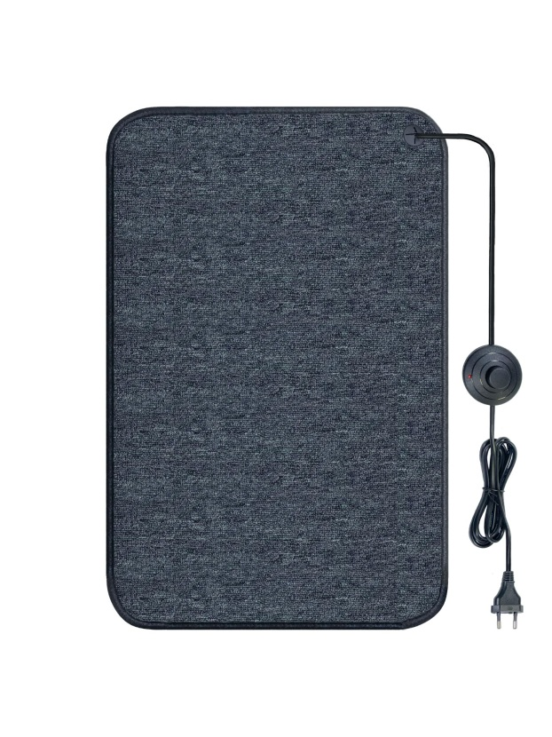 | 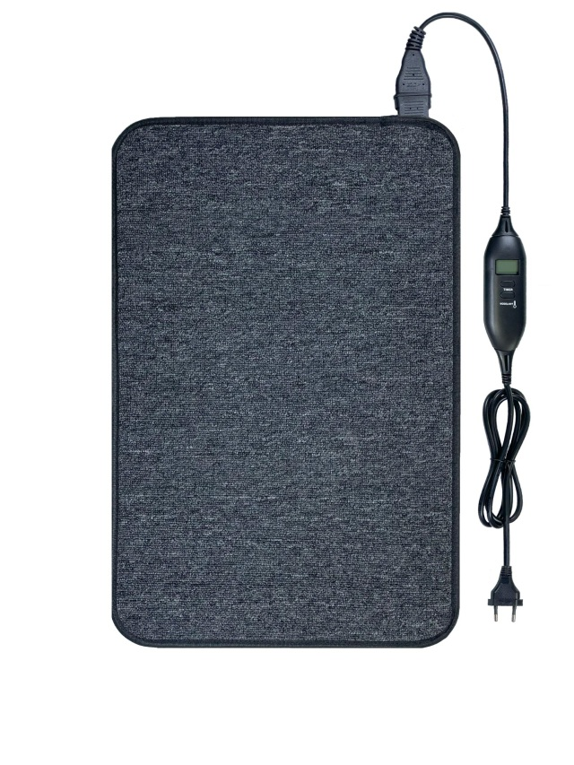 | 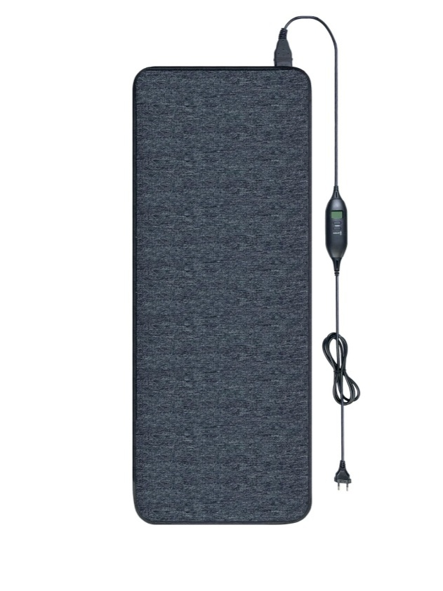
 | 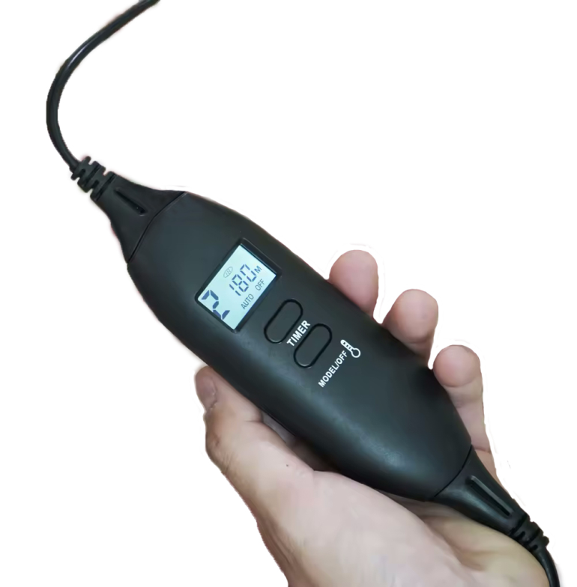

Дилерська знижка 25%, продаж без знижок для кінцевих покупців.
Килимки постачаються в поліетиленовій упаковці + упаковці з тонкого картону.

ЗВП
Захист від потопу IN-THERM (ЗВП), виробництво Китай, гарантія 1 рік
Маркування: | Опис: | Цена, грн:
W15 | Комплект: 1) кран з електроприводом DN15 1/2" з додатковим ручним закриттям крана; 2) контролер + датчик в одному корпусі, працює від батарейок (немає в комплекті) | 3630 | Готові комплекти (один моторизований кран та один датчик-контролер)
W20 | Комплект: 1) кран з електроприводом DN20 3/4" з додатковим ручним закриттям крана; 2) контролер + датчик в одному корпусі, працює від батарейок (немає в комплекті) | 3750 | Готові комплекти (один моторизований кран та один датчик-контролер)
W25 | Комплект: 1) кран з електроприводом DN25 1" з додатковим ручним закриттям крана; 2) контролер + датчик в одному корпусі, працює від батарейок (немає в комплекті) | 3900 | Готові комплекти (один моторизований кран та один датчик-контролер)
Контролер | Контролер для збірних комплектів, можливість підключення кількох сенворів та приводів. Усі збірні системи працюють від мережі та батареї (на випадок вимкнення мережі) | 1545 | Комплектуючі для збірних комплектів
Блок живлення | Блок живлення для збірних комплектів | 435 | Комплектуючі для збірних комплектів
1/2” DN15 | Крани з додатковим ручним закриттям 1/2” DN15 для збірних комплектів | 2055 | Комплектуючі для збірних комплектів
3/4” DN20 | Крани з додатковим ручним закриттям 3/4” DN20 для збірних комплектів | 2175 | Комплектуючі для збірних комплектів
1” DN25 | Крани із додатковим ручним закриттям 1” DN25 для збірних комплектів | 2340 | Комплектуючі для збірних комплектів
Датчик | Датчик для збірних комплектів | 915 | Комплектуючі для збірних комплектів
Для роботи збірного комплекту необхідні один блок живлення + один контролер + один-кілька датчиків + один-кілька кранів. Скидання комплекту виробляється протягом доби імпортером або дилером.
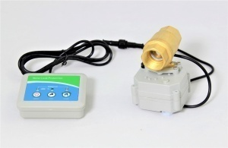
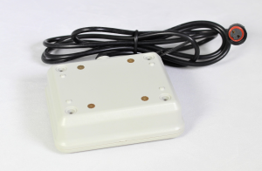

Залишки та ціни на ламінат: | https://docs.google.com/spreadsheets/d/1w-03JyUxv74DRxTNzAOtIhOPYHcVBUCsP529AfJu-RI/edit?usp=sharing

ІНФОРМАЦІЯ
 |  |  |  |  |  |  |  |  |  | HEMSTEDT | FENIX ULTRA | FENIX | IN-THERM | IN-THERM COMFORT
Вид теплої підлоги: | Плитка: | Ламінат, лінолеум, ковролін, вінілове покриття: | Паркетна дошка, паркет: | Потужність погонна: | Крок укладання: | Час розігріву: | Переваги над кабелем для укладання в стяжку: | Переваги над алюмінієвим матом при укладанні під ламінат: | Переваги над нагрівальною плівкою при укладанні підлога ламінат, лінолеум, ковролін: | Матеріал нар./внутр. ізоляції та середній діаметр кабелю: | Матеріал нар./внутр. ізоляції та середній діаметр кабелю: | Матеріал нар./внутр. ізоляції та середній діаметр кабелю: | Матеріал нар./внутр. ізоляції та середній діаметр кабелю: | Матеріал нар./внутр. ізоляції та середній діаметр кабелю:
Нагрівальний мат | Монтаж у плитковий клей або самовирівнюючу суміш поверх фінішної стяжки | Монтаж в самовирівнюючу суміш (для ламінату використовується коркова підкладка 2 мм) |  | 10-15 Вт/м | 6-10 см | Декілька гардусів на годину | швидкий розігрів, більший термін служби за рахунок меншого погонного навантаження, простота монтажу (кабель зафіксований на сітці + немає необхідності робити чорнову стяжку над утеплювачем) | вища механічна міцність кабелю, монтаж у розчин виключає механічні пошкодження | більш надійні: матеріал ізоляції, нагрівальний елемент, заводське з'єднання, механічна міцність кабелю, монтаж у розчин виключає маханічне пошкодження | ПВХ/фторопласт 4.5 мм | фторопласт/фторопласт 2.7 мм | ПВХ/фторопласт 4 мм | ПВХ/фторопласт 4 мм | ПВХ/кополіестер 4 мм
Тонкий кабель для укладання в плитковий клей | Монтаж у плитковий клей або самовирівнюючу суміш поверх фінішної стяжки | Монтаж у штроби або самовирівнюючу суміш (для ламінату використовується коркова підкладка 2 мм) |  | 10-15 Вт/м | 6-10 см | Декілька гардусів на годину | швидке розігрів, більший термін служби за рахунок меншого погонного навантаження, простота монтажу (відсутня необхідність робити чорнову стяжку над утеплювачем) | вища механічна міцність кабелю, монтаж у розчин виключає механічні пошкодження | більш надійні: матеріал ізоляції, нагрівальний елемент, заводське з'єднання, механічна міцність кабелю, монтаж у розчин виключає маханічне пошкодження | ПВХ/фторопласт 4.5 мм | фторопласт/фторопласт 2.7 мм | ПВХ/фторопласт 4 мм
Кабель для укладання в стяжку | Поверх кабелю заливається фінішна стяжка 3-6 см | Поверх кабелю заливається фінішна стяжка 3-6 см | Потужність не повинна перевищувати 100 Вт/м кв., обмеження на термостаті 24 С | 16-20 Вт/м | 10-16 см | Декілька градусів за кілька годин |  | вища механічна міцність кабелю, монтаж у розчин виключає механічні пошкодження | більш надійні: матеріал ізоляції, нагрівальний елемент, заводське з'єднання, механічна міцність кабелю, монтаж у розчин виключає маханічне пошкодження | ПВХ/поліетилен 7-8 мм |  | ПВХ/фторопласт 4 мм | ПВХ/фторопласт 4 мм | ПВХ/поліетилен 4 х 6.5 мм
Алюмінієвий мат | Використання заборонено | Монтаж поверх фінішної стяжки та підкладки для ламінату (перед укладанням покриття для підлоги) |  | 9 Вт/м | 6 см | Декілька гардусів на годину |  |  | надійніші: матеріал ізоляції, нагрівальний елемент, заводське з'єднання, маханічна міцність кабелю |  |  | фторопласт 1 мм | фторопласт 1 мм
Плівкова тепла підлога | Використання заборонено | Монтаж поверх фінішної стяжки та підкладки для ламінату (перед укладанням покриття для підлоги) |  | Х | Х | Декілька гардусів на годину |  |  |  |  |  |  | поліетилен (товщина нагрівальної плівки 0.34 мм)
- червоним кольором виділено матеріал ізоляції, який масово не використовується в даних типах кабелю (в аналогах інших виробників) через вищу вартість.
- жирним шрифтом виділено рекомендовані для використання види теплої підлоги для укладання під певні покриття для підлоги.

Рекомендуємо використовувати тонкий кабель для укладання плиткового клей замість нагрівального мату.
За такої вартості замовник отримує ряд переваг:
1. Вища швидкість нагрівання.
2. Можливість переглядати теплу підлогу будь-якої форми.
3. Використовувати будь-який крок укладання

Рекомендуємо використовувати для укладання в плитковий клей теплу підлогу на основі кабелю 10-15 Вт/м замість кабелю 16-20 Вт/м, так як він має наступні переваги:
1. Більш рівномірне прогрівання підлоги.
2. У довгостроковій перспективі ресурс кабелю більший у разі, якщо погонне навантаження менше.
Якщо замовник має завдання купити найдоступнішу теплу підлогу для укладання в плитковий клей, то допускається використання теплої підлоги на основі кабелю 16-20 Вт/м на розсуд закачування при повідомленні його про переваги використання кабелю 10-15 Вт/м.

Для збільшення ваших продажів та зменшення витрат покупців у майбутньому пояснюйте вигоду купівлі програмованих термостатів. З 2021 року ціна на електроенергію становить 1,68 грн/кВт і в майбутньому тільки зростатиме. Різниця між програмованим та аналоговим термостатами з урахуванням знижки становить 360-382 грн. При добре утепленому приміщенні та включеному основному опаленні 1 м кв. тепла підлога споживає близько 0,03 кВт/год*1,68 грн/кВт = 0,05 грн/год. При відключенні теплої підлоги такої площі вночі на 9 години економія становить 0,45 грн/добу. Таким чином, навіть на такій маленькій площі програмований термостат окупається за 848 діб або 4.7 опалювальних сезонів без урахування подорожчання електроенергії (середня витрата 0,03 кВт/год, відключення вночі на 9 годин, опалювальний сезон 180 днів). Якщо тепла підлога 1 м кв. відключається і вночі та вдень сумарно на 18 годин, термін окупності залишає 424 доби або 2.35 опалювального сезону. На більших площах термін окупності скорочується у рази. При використанні теплої підлоги для повноцінного опалення термін окупності термостата, що програмується, скорочується ще в середньому в 2-3 рази. Розрахунки можуть відрізнятися у більшу та меншу сторону залежно від різних факторів (утеплення приміщення, заданої температури підлоги, висоти полотків, середньої температури навколишнього середовища).

Нагрівальний мат використовується для обігріву плитки або іншого покриття для підлоги у випадку, якщо вже готова фінішна стяжка. Стандартна погонна потужність кабелю в нагрівальному маті складає 10-13 Вт/м. Стандартний крок укладання – 6-10 см. Нагрівальний мат має діаметр кабелю близько 4 мм і утоплюється у клейовий розчин для плитки. Можливі 2 види укладання плитки поверх тонкого мату: плитка укладається безпосередньо на мат або мат заливається сумішшю, що самовирівнює, а поверх укладається плитка або підлогове покриття.
Тонкий нагрівальний кабель - кабель, який використовується в нагрівальному маті. За рахунок того, що виріб випускається без сітки, кабель дешевший за мат орієнтовно на 20%. За рахунок того, що можливий різний крок укладання тонкий кабель може використовуватися для повноцінного опалення приміщення (потужність близько 220 Вт/м.кв.) або для обігріву паркетної дошки або паркету (100 Вт/м.кв.). Стандартна погонна потужність такого кабелю становить 10-13 Вт/м. Стандартний крок укладання – 6-10 см.
Кабельна тепла підлога укладається до залиття цементно-піщаної стяжки. Стяжка над кабелем повинна становити 3-6 см (якщо більше, то використовується більша потужність). Стандартна погонна потужність такого кабелю складає 17-20 Вт/м. Стандартний крок укладання - 10-16 см. Перед укладанням кабелю рекомендується постелити утеплювач (пінополістирол) або зробити чорнову стяжку з керамзитом або бетолайтом. Якщо укладається утеплювач, поверх нього повинна бути змонтована металева сітка або повинна бути зроблена стяжка товщиною 1-1.5 см (Ceresit CT-85) або 3 см (цементно-піщана стяжка). Це робиться для того, щоб тепла підлога не торкалася безпосередньо утеплювача. В крайньому випадку поверх утеплювача укладається металева сітка таким чином, після чого стяжка при залитті повинна потрапити під кабель (заливка рідким розчином), щоб кабель максимально знаходився в цементному середовищі.
Алюмінієвий мат – це тонкий кабель діаметром 1-1.7 мм для укладання під ламінат. Кабель укладений усередині двох шарів алюмінієвого екрану, який є заземленням, а також створює відведення тепла. Алюмінієвий мат укладається поверх підкладки. При експлуатації ламінату алюмінієвий мат утискується в підкладку, тим самим не створює нерівностей на поверхні. Стандартна погонна потужність кабелю в алюмінієвому маті складає 9 Вт/м. Стандартний крок укладання близько 6 див.
Плівкова тепла підлога використовується для обігріву ламінату або іншого покриття для підлоги, крім плитки. Також вони використовують якщо немає можливості або бажання демонтувати стяжку або робити ремонт. Підлогове покриття тимчасово знімається, після чого укладається плівкова тепла підлога, і покриття укладається поверх теплої підлоги.

Таблиця розрахунку орієнтовної компенсації тепловтрат при використанні теплої підлоги як основного опалення (висота стель 3 м, температура в приміщенні 20 С, середньодобова зовнішня температура близько 0 С):

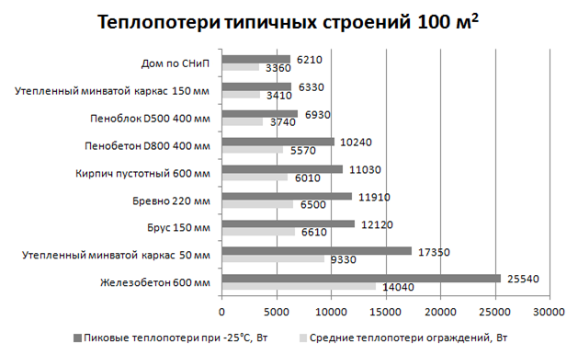

Відповідно до пікових тепловтрат розраховується потужність системи (плюс 30-60% для запасу та швидшого розігріву).
Відповідно до середніх тепловтрат розраховується середнє споживання електроенергії.
Залізобетон, цегла та піноблок завжди рекомендується додатково утеплювати.
Дані розрахунки орієнтовні та приблизно збігаються із різними джерелами в інтернеті. Точні розрахунки виконують спеціалізовані компанії.

Для розуміння рівня репутації компаній Hemstedt, Fenix ??та Eberle необхідно надавати покупцям інформацію про виконані об'єкти, тобто посилатися на значні об'єкти (Саграда Прізвище, Стад де Франс та інші).
Цим компаніям довіряють об'єкти дуже високого рівня: стадіони, об'єкти Unesco (церкви, пам'ятки архітектури), урядові будинки, готелі, заводи, торгові центри тощо.
На сайті компанії Fenix ??можна детальніше переглянути галерею об'єктів. На сайті компанії Hemstedt зібрані найбільші об'єкти. Компанії експортують товар у більш ніж 60 країн світу та на всі континенти.
Досвід наших основних постачальників від 30 до 90 років (роки заснування Hemstedt 1974, Fenix ??1991, Eberle 1932). Продукція має сертифікати на всі основні ринки світу.
Наприклад, сертифікація UL для країн США та Канади коштує близько 20 000 євро на рік по кожному виробнику, оскільки щорічно тестують не лише продукцію, а й обладнання, на якому воно виготовляється (щорічні виїзди на завод).
https://www.hemstedt.de/en/company/references/
https://www.fenixgroup.cz/sites/default/files/reference/r170_en.pdf
https://www.fenixgroup.cz/sites/default/files/reference/r089.pdf
https://www.fenixgroup.cz/sites/default/files/reference/r181_en.pdf

Вартість ремонтних послуг:
1. Мінімальний виїзд на об'єкт коштує 3000 грн (до нього входить пошук несправності, розтин підлоги та муфтування). Знижка по Харкову 500 грн.
2. Кожне додаткове місце обриву з муфтуванням — 1000-1200 грн/місце.
3. При виїзді в інший регіон додатково оплачується транспорт (авто або залізничний квиток) та ночлег.
4. Під час пошуку несправності за іншими торговими марками — доплата 650-1000 грн залежно від регіону.
5. Замовнику ремонт може коштувати дешевше, якщо в цьому регіоні після закінчення часу буде другий об'єкт.

Терміни з робіт прохання уточнювати. Для виїзду замовник повинен зробити передоплату у розмірі 1500 грн.
Якщо за результатами укладання кабель відмовив через виробника, ми компенсуємо всі витрати на виїзд, ремонт і компенсацію покриття для підлоги.
Дилери можуть користуватися послугами місцевих ремонтних бригад, але для компенсації рекламацій потрібні висновки та якісні фото перед розкриттям кабелю (після зняття плитки та стяжки).

У разі втрати товару перевізником ми не компенсуємо його вартість. Якщо ви шкодуєте застрахувати товар, який прямує до вас, прохання вказувати суму страховки при замовленні.

У зв'язку з тим, що до нас на склад на перевірку надходить близько 90% справних термостатів безпосередньо від кінцевих покупців, прохання перед відправкою термостата до нас поінформувати покупців. Причини з яких покупці роблять помилкові висновки про роботу термостата: 1. Погано підключений датчик підлоги, дроту живлення або дроти нагрівальної секції, що живлять. Можливо випадання контакту згодом під час натягу проводів. Необхідно зробити якісне повторне підключення термостату. 2. Клієнт не розібрався у налаштуваннях термостата. Наприклад, встановлення датчика повітря як основного, встановлення режиму блокування (захист від дітей) та інші причини. Необхідно уважно вивчити інструкцію та розібратися у налаштуваннях термостата. 3. Якщо після перевірки даних пунктів покупець не вирішив проблему з термостатом, йому необхідно дзвонити за номерами, зазначеними в гарантійному талоні. 4. У випадку, якщо покупець може зафіксувати несправність термостатів RTC 70 на відео (подробиці за номером у гарантійному талоні), ми відправляємо термостат на заміну протягом 1-2 робочих днів за свій рахунок, що заощаджує час покупцю. Внаслідок того, що дилери не хочуть витрачати пару хвилин для інформування клієнтів на складі постійно зростає черга на перевірку термостатів, внаслідок чого через за ложні рекламації страждають клієнти, які мають реальні рекламації. У випадку, якщо дилер перенаправив на нас клієнта без інформування, всі витрати на доставку термостата в 2 сторони (близько 120 грн), а також послуги з прийому та перевірки термостата (100 грн) включатимуться до продавця.
З питань рекламацій/ремонту нагрівального кабелю та плівки, приходу товару (у разі, якщо інформація відсутня у таблиці наявності) та питаннях демпінгу дзвонити та писати Юлії 097 011 61 39 (yulyababanecz@gmail.com). 1. У разі відмови роботи кабелю необхідно на пошту надати таку інформацію (мене ставити в копію): - правильно заповнений гарантійний талон з голограмою та наклейками нагрівальних секцій; - опис (структура підлоги, тип ізолятора, особа, яка робила монтаж (будівельник або монтажник продавця), дату встановлення/запуску/відмови, наявність на об'єкті ПЗВ та реле напруги, інша важлива інформація); - надати фотокабель після монтажу, якщо вони є. Ця інформація надсилатиметься виробником і паралельно розглядатиметься нашим фахівцем. Для отримання оперативної відповіді виробника необхідно надавати повну інформацію про об'єкт. Найчастіше відповідь від виробників надходить протягом однієї доби (в робочі дні і крім свят країни виробника). У разі потреби ремонту кабелю ви можете запитувати у Юлії контакти сервісних бригад по Україні. 2. У разі фіксації демпінгу ви повинні надати інформацію про порушення Юлії на пошту (мене в копію) та отримати відповідь про статус порушника від Юлії протягом доби. Якщо порушник є в нашій базі дилерів і ми ідентифікували його постачальника, постачальнику порушника коригується знижка. Якщо в демпінгу помічено нового чи невідомого нам продавця, ми його ставимо в чергу на контрольну закупівлю та на заборону використання торгових марок, про що повідомляємо вам. Ми не завжди маємо можливість вирішити ці питання оперативно. Зазвичай це займає від кількох днів за кілька місяців. У разі відмови термостатів RTC 70 ми надаємо на вибір два варіанти заміни та перевірки даної моделі на вибір покупця: 1. Покупцеві потрібна максимально оперативна заміна. У разі відеофіксації замовником несправності термостата ми відправляємо термостат на заміну власним коштом. У випадку, якщо перевірку термостата проводить дилер/будівельник/електрик або

